Калужская область
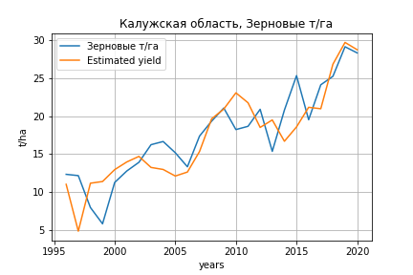
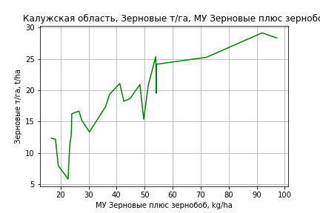
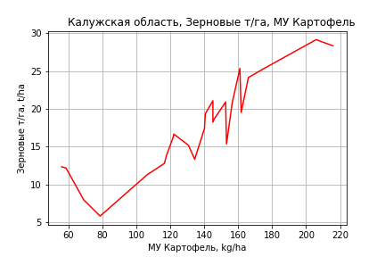
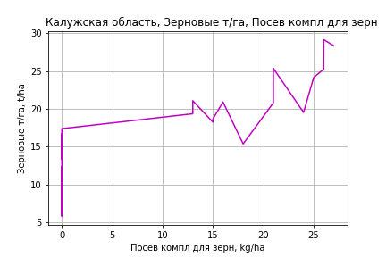
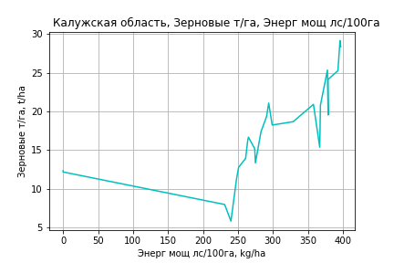
 | Калужская область
Зерновые т/га
Calculated on the basis of information in the (25) years: 1996.0-2020.0
 |  | Iteration 1 |  | Iteration 2 |  | Iteration 3 |  | Iteration 4 |  | Iteration 5 |  | Iteration 6 |  | Iteration 7 |  | Iteration 8 |  | Iteration 9 |  | Iteration 10 |  | Iteration 11 |  | Iteration 12 |  | Iteration 13
 |  | beta | P_value | beta | P_value | beta | P_value | beta | P_value | beta | P_value | beta | P_value | beta | P_value | beta | P_value | beta | P_value | beta | P_value | beta | P_value | beta | P_value | beta | P_value
Parameters | Variables
МУ ВСЕГО | C1 | -0.79745123608 | 0.29845838142
МУ Зерновые плюс зернобоб | C2 | 0.57543284214 | 0.20436969264 | 0.13008336812 | 0.31071922512 | 0.11075156802 | 0.34092762086 | 0.11075156802 | 0.34092762086 | 0.11622498582 | 0.30522764308 | 0.12076722596 | 0.25436198527 | 0.20201427218 | 0.049564320784 | 0.20210953789 | 0.042245512252 | 0.20196944239 | 0.036103657936 | 0.24071312256 | 0.0070113278202 | 0.22292174882 | 0.0064697587085 | 0.21303923387 | 0.0028667747495 | 0.2178302907 | 0.00085594023449
МУ Картофель | C3 | 0.092432094775 | 0.061118759536 | 0.078317802485 | 0.090938609344 | 0.079127220579 | 0.076673945509 | 0.079127220579 | 0.076673945509 | 0.068528959118 | 0.084368141441 | 0.065998778586 | 0.059010109824 | 0.037693609727 | 0.21226107261 | 0.038335797429 | 0.15672383876 | 0.038337828317 | 0.14398660683 | 0.027584387132 | 0.23404107979 | 0.02394745737 | 0.27544001073 | 0.021295597735 | 0.26990341237 | 0.020369025799 | 0.26270350168
МУ Овощи и бахчевые | C4 | 0.10547633681 | 0.45564647187 | -0.028540776622 | 0.64376614237
МУ Овощи | C5 | -0.040928592277 | 0.91431882773 | -0.14702684701 | 0.69191055376 | -0.096126713904 | 0.77829443451
МУ Подсолнечник | C6 | 0.020669258281 | 0.3487050112 | 0.012281586297 | 0.5469520048 | 0.012037721016 | 0.54051031954 | 0.012037721016 | 0.54051031954 | 0.0023869280011 | 0.8438339227 | 0.001976558747 | 0.86246203243 | -0.00066852926692 | 0.95534760598
МУ Сахарная свекла | C7 | -0.0064155616143 | 0.56527789955 | -0.0070355379878 | 0.53084499742 | -0.0068776330307 | 0.52525153141 | -0.0068776330307 | 0.52525153141
МУ СХ Культуры Всего | C8 | -0.074711135624 | 0.91431882773 | -0.26838310571 | 0.69191055376 | -0.17546989916 | 0.77829443451 | -0.2281304704 | 0.77829443451 | -0.12484682607 | 0.87189198147
Тракторы | C9 | -0.073186555703 | 0.44952435017 | -0.11436409581 | 0.209793431 | -0.099405270812 | 0.22252471036 | -0.099405270812 | 0.22252471036 | -0.087255496407 | 0.25538463478 | -0.078180515841 | 0.11554572174
Тракторы колесные | C10 | 0.018996161381 | 0.93205953514 | 0.16959399239 | 0.33975489893 | 0.14898749028 | 0.36703721972 | 0.14898749028 | 0.36703721972 | 0.12593366956 | 0.42094679224 | 0.10333846619 | 0.11605041347 | 0.005375594307 | 0.8020546393 | 0.0052236260678 | 0.79958647689 | 0.0046864784914 | 0.73119775995 | -0.0054026259478 | 0.53122026043
Опрыскиватели | C11 | 0.63835406366 | 0.71737236356 | -0.90330600651 | 0.38116565875 | -0.62679752437 | 0.4344253755 | -0.62679752437 | 0.4344253755 | -0.51251066417 | 0.49980572305 | -0.40581092595 | 0.25250798941 | 0.049009817714 | 0.82462785557 | 0.049632905506 | 0.8163214114 | 0.055458388966 | 0.67970468621 | 0.019230711987 | 0.88078747318 | -0.028695100717 | 0.77752437757
Копатели картофеля | C12 | 0.055074380582 | 0.9529673798 | 0.023441529223 | 0.98009750321 | -0.1758467597 | 0.82771736178 | -0.1758467597 | 0.82771736178 | -0.09736328976 | 0.9005466467 | 0.015835572612 | 0.9612260537 | -0.013813352779 | 0.96796391151 | -0.011849813436 | 0.97143942801
Машины для мин удобр | C13 | 0.90208486898 | 0.4044926692 | -0.08766850013 | 0.8677468693 | 0.023058350422 | 0.95939415169 | 0.023058350422 | 0.95939415169 | 0.051407489885 | 0.90700944629 | 0.11988518045 | 0.29274531353 | 0.088554250187 | 0.45095871252 | 0.091342507344 | 0.37517496171 | 0.090490504271 | 0.35143218799 | 0.044159148657 | 0.5938494805 | 0.014310578682 | 0.82941635601 | -0.0036126235925 | 0.85160610665
Посев компл для зерн | C14 | 0.11838322734 | 0.84763390438 | 0.095433898821 | 0.8776212521 | -0.089790740362 | 0.84462391266 | -0.089790740362 | 0.84462391266 | -0.043145743036 | 0.9221116598 | -0.013446757885 | 0.97222879429 | 0.059896303838 | 0.88268601863 | 0.058798679573 | 0.88082137371 | 0.068222710033 | 0.80874910629 | 0.17647281751 | 0.49548046712 | 0.22227802944 | 0.36494019381 | 0.21968813205 | 0.35849751334 | 0.1830649582 | 0.16873477543
Сеялки | C15 | -0.25485182368 | 0.58058977218 | 0.15290978767 | 0.55191231294 | 0.071305954823 | 0.69036345387 | 0.071305954823 | 0.69036345387 | 0.053946074767 | 0.75442305978 | 0.031870640102 | 0.75180903882 | -0.068126047321 | 0.42705151229 | -0.06897316495 | 0.39851489506 | -0.069994057429 | 0.34574104047
Энерг мощ лс/100га | C16 | -0.0065784240764 | 0.67916224103 | -0.0016152295571 | 0.91563551281 | -0.00064146027322 | 0.96490047446 | -0.00064146027322 | 0.96490047446 | 0.0019496674186 | 0.88664129729 | 0.0026281454857 | 0.83400755556 | 0.0076233303509 | 0.55562670679 | 0.0072637371908 | 0.50334918813 | 0.0072664066939 | 0.48975681211 | 0.008578111259 | 0.41077230389 | 0.011195371849 | 0.2374918357 | 0.012843986266 | 0.080893005067 | 0.012709647168 | 0.07517891389

 | R2 |  | 0.98 |  | 0.977 |  | 0.977 |  | 0.977 |  | 0.976 |  | 0.976 |  | 0.971 |  | 0.971 |  | 0.971 |  | 0.969 |  | 0.969 |  | 0.968 |  | 0.968
 | R2 adj. |  | 0.949 |  | 0.948 |  | 0.951 |  | 0.951 |  | 0.953 |  | 0.957 |  | 0.951 |  | 0.955 |  | 0.957 |  | 0.957 |  | 0.959 |  | 0.961 |  | 0.962
 | F-statistic |  | 31.973017281 |  | 33.552117788 |  | 38.605542669 |  | 38.605542669 |  | 43.7097976 |  | 51.24209967 |  | 50.030258136 |  | 59.281924853 |  | 70.854393261 |  | 81.110116516 |  | 97.603609993 |  | 122.74087241 |  | 160.79923196
 | F value |  | 1.9378870901E-06 |  | 5.5717526573E-07 |  | 9.5803275261E-08 |  | 9.5803275261E-08 |  | 1.7061855707E-08 |  | 2.3133772811E-09 |  | 1.1062655904E-09 |  | 1.3746784653E-10 |  | 1.5574892482E-11 |  | 2.5843071615E-12 |  | 3.0190561266E-13 |  | 2.6625304858E-14 |  | 1.9822650653E-15
 | P value |  | 1.4908351894E+18 |  | 3.5814415653E+18 |  | 9.3283084426E+17 |  | 4393.912982 |  | 4310.0063105 |  | 1613.2674173 |  | 1019.6648265 |  | 1019.5787002 |  | 624.27386894 |  | 558.58992103 |  | 114.47494255 |  | 112.28922531 |  | 63.643088508
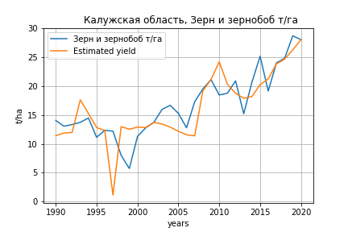
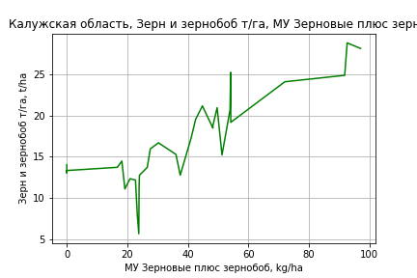
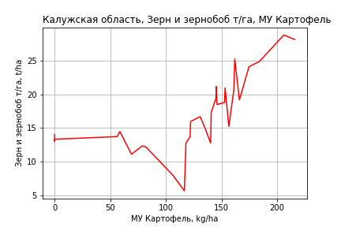
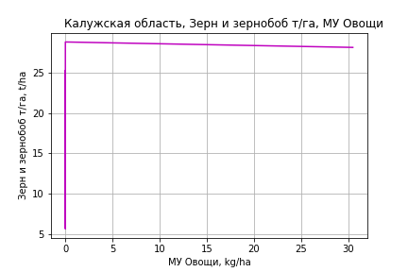
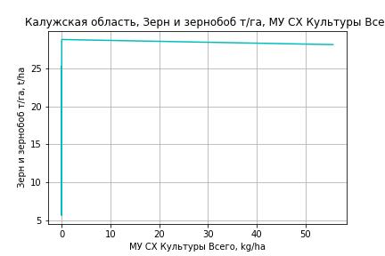
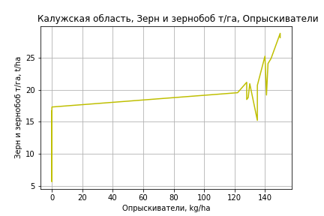
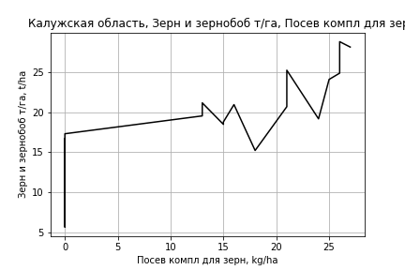
Зерн и зернобоб т/га
 |  | Iteration 1 |  | Iteration 2 |  | Iteration 3 |  | Iteration 4 |  | Iteration 5 |  | Iteration 6 |  | Iteration 7 |  | Iteration 8 |  | Iteration 9 |  | Iteration 10
 |  | beta | P_value | beta | P_value | beta | P_value | beta | P_value | beta | P_value | beta | P_value | beta | P_value | beta | P_value | beta | P_value | beta | P_value
Parameters | Variables
МУ ВСЕГО | C1 | -0.2060721622 | 0.31959713994
МУ Зерновые плюс зернобоб | C2 | 0.21283861595 | 0.33263656697 | 0.0036230202513 | 0.95450703982 | 0.0064034161462 | 0.91693913597 | 0.0026034444947 | 0.96557158543 | 0.015067763062 | 0.79317680849 | 0.012812792947 | 0.82072423722 | 0.015788258266 | 0.7718454762 | 0.056688695585 | 0.25655856328 | 0.057883850635 | 0.23777386371 | 0.058985489112 | 0.22016832346
МУ Картофель | C3 | 0.011011460937 | 0.6598662131 | 0.023329457241 | 0.29224964872 | 0.023648081393 | 0.27305524118 | 0.02233872036 | 0.29095851961 | 0.016460569626 | 0.39424988272 | 0.016961819023 | 0.37301452759 | 0.015953582116 | 0.38345347162 | 0.0031444862871 | 0.85085731035 | 0.0019450798777 | 0.90435719054 | 0.0021924763822 | 0.89026627782
МУ Овощи и бахчевые | C4 | 0.023838956716 | 0.69724538127 | 0.0043915728327 | 0.93971675139 | 0.0037932617232 | 0.94653381317 | 0.0051442503371 | 0.92649481672 | 0.025440274682 | 0.60065067883 | 0.034744359384 | 0.44948635861 | 0.023215707081 | 0.31356856426 | -0.0057928608625 | 0.67277091222
МУ Овощи | C5 | 0.15223542982 | 0.66288046883 | 0.077062180587 | 0.82101530122 | 0.071251599026 | 0.82982074065 | 0.076075286144 | 0.81599183094 | 0.26306907096 | 0.22534534938 | 0.13957287641 | 0.15445031274 | 0.12511717061 | 0.12894326984 | 0.067939859086 | 0.36123393145 | 0.051061759769 | 0.40535713428 | 0.069379001911 | 0.070390735805
МУ Подсолнечник | C6 | -0.0050975668547 | 0.70364832412 | -0.0046233738843 | 0.7299700546
МУ Сахарная свекла | C7 | -0.0024073796277 | 0.75075548754 | -0.0025738189193 | 0.73430398073 | -0.004149188869 | 0.48433989972
МУ СХ Культуры Всего | C8 | 0.27789086337 | 0.66288046883 | 0.14066946125 | 0.82101530122 | 0.13006281384 | 0.82982074065 | 0.13886798212 | 0.81599183094 | 0.48020681742 | 0.22534534938 | 0.25477661259 | 0.15445031274 | 0.22838913782 | 0.12894326984 | 0.12401755702 | 0.36123393145 | 0.093208240181 | 0.40535713428 | 0.12664457126 | 0.070390735805
Тракторы | C9 | -0.023237827642 | 0.77797831288 | -0.056847158815 | 0.45445052322 | -0.057098755794 | 0.44072142449 | -0.055072573623 | 0.45017792878
Тракторы колесные | C10 | -0.015607683718 | 0.92819894316 | 0.071010809817 | 0.63844639042 | 0.071326098681 | 0.62817837212 | 0.067871315475 | 0.64001218444 | -0.034446977027 | 0.51695951908
Опрыскиватели | C11 | 0.34562967459 | 0.73927679361 | -0.1328568467 | 0.88558956407 | -0.14018246892 | 0.8761727746 | -0.10972995883 | 0.90145188663 | 0.50311856919 | 0.17832143646 | 0.38403614736 | 0.22619656846 | 0.32903185933 | 0.186131404 | 0.021293582859 | 0.88661801564 | 0.055773048959 | 0.65070802993 | 0.010340110157 | 0.74441773488
Копатели картофеля | C12 | 0.37465314915 | 0.68244318141 | 0.12276474392 | 0.88899149643 | 0.12529426557 | 0.883778331 | 0.12989173333 | 0.87788355726 | 0.31400282758 | 0.69559144234 | -0.12523759389 | 0.76917379994
Машины для мин удобр | C13 | 0.35981467704 | 0.54420375702 | 0.066135323397 | 0.89758954522 | 0.064818569654 | 0.89700591669 | 0.074063055825 | 0.88076250387 | 0.36163342555 | 0.25737548698 | 0.21354909924 | 0.32340305583 | 0.17416331347 | 0.29106579443 | 0.0017989511718 | 0.98842059615 | -0.034050980472 | 0.70211664693
Посев компл для зерн | C14 | 0.34397639419 | 0.57153181911 | 0.2535937292 | 0.67266289898 | 0.25326791826 | 0.66502422978 | 0.25702295506 | 0.6559387096 | 0.22213636003 | 0.69594668598 | 0.036875747046 | 0.93926884502 | 0.14402177925 | 0.64441688703 | 0.40063078374 | 0.15182586719 | 0.46072268877 | 0.053564076221 | 0.44450146443 | 0.053371936211
Сеялки | C15 | -0.10214358693 | 0.69404115014 | -0.011255654329 | 0.96307094282 | -0.0091386739555 | 0.96921993693 | -0.016817793958 | 0.9425462031 | -0.17241827959 | 0.13202533915 | -0.1678925851 | 0.13533373539 | -0.15608035292 | 0.12706688683
Энерг мощ лс/100га | C16 | 0.027953446162 | 0.00010875507015 | 0.028737594035 | 6.1554935312E-05 | 0.028520866806 | 3.8959413975E-05 | 0.027622750603 | 2.8679129566E-05 | 0.028399261836 | 1.1554643026E-05 | 0.028405127803 | 7.9570415689E-06 | 0.0284811956 | 4.6609796392E-06 | 0.029404557422 | 3.4698237552E-06 | 0.029654527701 | 1.7632569867E-06 | 0.029486190087 | 1.1447584255E-06

 | R2 |  | 0.97 |  | 0.968 |  | 0.968 |  | 0.967 |  | 0.966 |  | 0.965 |  | 0.965 |  | 0.961 |  | 0.961 |  | 0.96
 | R2 adj. |  | 0.942 |  | 0.942 |  | 0.945 |  | 0.946 |  | 0.947 |  | 0.948 |  | 0.951 |  | 0.947 |  | 0.949 |  | 0.951
 | F-statistic |  | 34.475286181 |  | 36.743173527 |  | 41.585948043 |  | 46.200687495 |  | 51.388687063 |  | 58.045086409 |  | 67.272317092 |  | 70.710607096 |  | 83.632915849 |  | 100.98083246
 | F value |  | 2.4503371291E-09 |  | 6.4266090253E-10 |  | 1.0210099874E-10 |  | 1.8535839011E-11 |  | 3.320980394E-12 |  | 5.1824932364E-13 |  | 6.3338208499E-14 |  | 2.3388128099E-14 |  | 2.6679093495E-15 |  | 2.7106823228E-16
 | P value |  | 6.326975991E+18 |  | 5.9183973929E+18 |  | 2.0142674771E+18 |  | 1.7872939029E+18 |  | 2.1671000645E+19 |  | 4.5278711408E+17 |  | 1.1636844129E+17 |  | 2.744373894E+18 |  | 1.808757124E+17 |  | 2.0317692894E+18

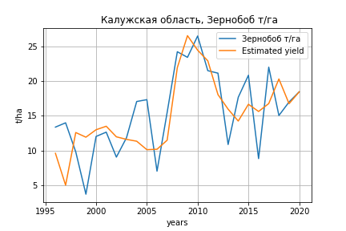
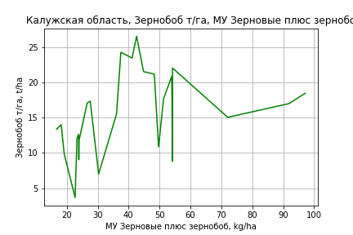
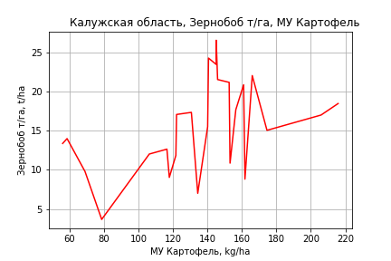
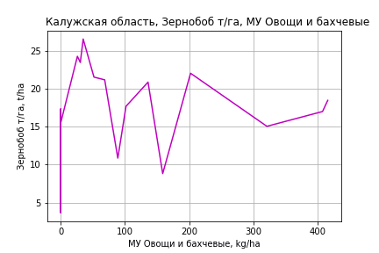
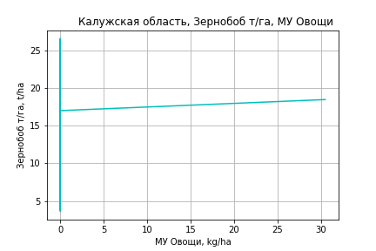
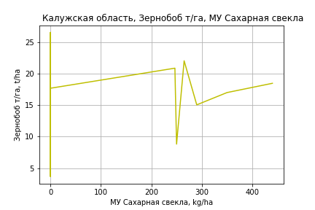
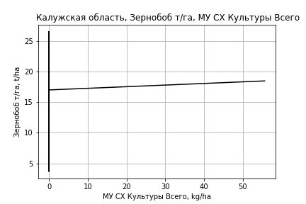
Зернобоб т/га
Calculated on the basis of information in the (25) years: 1996.0-2020.0
 |  | Iteration 1 |  | Iteration 2 |  | Iteration 3 |  | Iteration 4 |  | Iteration 5 |  | Iteration 6 |  | Iteration 7 |  | Iteration 8 |  | Iteration 9
 |  | beta | P_value | beta | P_value | beta | P_value | beta | P_value | beta | P_value | beta | P_value | beta | P_value | beta | P_value | beta | P_value
Parameters | Variables
МУ ВСЕГО | C1 | -1.545397742 | 0.17380084207
МУ Зерновые плюс зернобоб | C2 | 0.93376045701 | 0.15995250975 | 0.070708222105 | 0.70957268924 | 0.063885975646 | 0.70892139237 | 0.017765441914 | 0.89458381306 | 0.0030469452399 | 0.98032682738 | 0.0031075951292 | 0.97920811185 | 0.023230282925 | 0.83782249364 | 0.02375725604 | 0.82787767438 | 0.023394730933 | 0.82564791477
МУ Картофель | C3 | 0.073657541561 | 0.27374038711 | 0.046305153795 | 0.48368305895 | 0.050375382927 | 0.33420812775 | 0.055883468037 | 0.25774330341 | 0.05911279077 | 0.20955994688 | 0.058511852331 | 0.18572495701 | 0.04163076389 | 0.23482659993 | 0.042214027855 | 0.17169439631 | 0.040881717684 | 0.16149531302
МУ Овощи и бахчевые | C4 | 0.26587001037 | 0.20743310816 | 0.0061553906995 | 0.94711801005 | 0.0035920313958 | 0.9666045345 | 0.039117723198 | 0.30049230591 | 0.029325687213 | 0.24206748401 | 0.028433184827 | 0.12398868956 | 0.023180355421 | 0.15229187473 | 0.023160424797 | 0.13985772004 | 0.021159949816 | 0.060434100604
МУ Овощи | C5 | 0.30559577165 | 0.58278379985 | 0.099985703123 | 0.85805191245 | 0.044536236378 | 0.83511461671 | 0.057326923006 | 0.78030006229 | 0.084855381757 | 0.64671384164 | 0.077666656545 | 0.54184634945 | 0.017121810806 | 0.84533601327 | 0.015401226576 | 0.83529174235 | 0.0218696909 | 0.73318261351
МУ Подсолнечник | C6 | 0.017877106857 | 0.57092814636 | 0.0016224586017 | 0.95764713284 | 0.0026451844188 | 0.9241541467 | 0.0031153298697 | 0.90774247198 | 0.003701450113 | 0.88662208391 | 0.0035279408008 | 0.88719256389 | -0.00093868328732 | 0.96819627554
МУ Сахарная свекла | C7 | 0.0065792458406 | 0.68324251025 | 0.0053777804163 | 0.74957625954 | 0.0049735520282 | 0.75145401894 | 0.0049317016623 | 0.74560976313 | 0.0047597379588 | 0.74601383067 | 0.0048362120532 | 0.73196477348 | 0.0065331253082 | 0.63273198976 | 0.0061272585008 | 0.4880567908 | 0.0062672652491 | 0.46425093051
МУ СХ Культуры Всего | C8 | 0.55783514338 | 0.58278379985 | 0.18251410593 | 0.85805191245 | 0.081296536507 | 0.83511461671 | 0.1046446819 | 0.78030006229 | 0.15489518652 | 0.64671384164 | 0.14177287289 | 0.54184634945 | 0.031254188285 | 0.84533601327 | 0.028113430329 | 0.83529174235 | 0.039920978269 | 0.73318261351
Тракторы | C9 | 0.096573661467 | 0.49065342011 | 0.016774829102 | 0.89946064571 | 0.0031704027741 | 0.9383946727 | 0.0092046242345 | 0.80705632221 | -0.0012903756037 | 0.9558101559
Тракторы колесные | C10 | -0.32030215892 | 0.33373684031 | -0.028455413373 | 0.91376863354
Опрыскиватели | C11 | 2.8615636634 | 0.27684084158 | -0.12605223528 | 0.93437454299 | -0.27728658296 | 0.64526833945
Копатели картофеля | C12 | 0.16479572116 | 0.90324641284 | 0.1034937445 | 0.94190485379 | 0.0084768132236 | 0.99366501194 | -0.29539864616 | 0.71759500464
Машины для мин удобр | C13 | 2.0785469474 | 0.1971187751 | 0.16048280441 | 0.84018498577 | 0.087577428391 | 0.82881442542 | 0.15674816953 | 0.66786202934 | 0.17474126918 | 0.61800170237 | 0.16224779471 | 0.53037540996 | -0.0083500798067 | 0.85671101632 | -0.0085412566622 | 0.8480762373
Посев компл для зерн | C14 | 0.3284319554 | 0.71411217093 | 0.28395796266 | 0.76211143824 | 0.2626799232 | 0.76447802223 | 0.012712182856 | 0.98477628639 | 0.16910615926 | 0.73119361965 | 0.17706672902 | 0.69682488822 | 0.32332900312 | 0.4135752527 | 0.32324347138 | 0.39905856194 | 0.26583041831 | 0.24861833193
Сеялки | C15 | -0.79494651728 | 0.24784990242 | -0.0047366023489 | 0.99018865229 | 0.027621573671 | 0.90545507975 | -0.06604417094 | 0.55283608149 | -0.062169478155 | 0.56142046207 | -0.064367481795 | 0.50258008699
Энерг мощ лс/100га | C16 | -0.0017692761941 | 0.93864358324 | 0.0078490042173 | 0.73400105832 | 0.0068258467531 | 0.73464890454 | 0.0078383265201 | 0.68610490096 | 0.0076064250842 | 0.68493615682 | 0.0078145366617 | 0.65936433751 | 0.012695736087 | 0.42753622988 | 0.012432063302 | 0.37849254744 | 0.012773348311 | 0.348388985

 | R2 |  | 0.946 |  | 0.935 |  | 0.935 |  | 0.934 |  | 0.933 |  | 0.933 |  | 0.931 |  | 0.931 |  | 0.931
 | R2 adj. |  | 0.866 |  | 0.852 |  | 0.864 |  | 0.872 |  | 0.88 |  | 0.888 |  | 0.892 |  | 0.898 |  | 0.904
 | F-statistic |  | 11.75884509 |  | 11.272736875 |  | 13.22770121 |  | 15.22124488 |  | 17.683060169 |  | 20.835672257 |  | 23.886660574 |  | 28.548879554 |  | 34.464112912
 | F value |  | 0.00020148882185 |  | 0.00014102297886 |  | 3.7100660382E-05 |  | 1.0054493582E-05 |  | 2.4309646782E-06 |  | 5.0820802116E-07 |  | 1.2385926083E-07 |  | 2.2037886163E-08 |  | 3.6213025996E-09
 | P value |  | 1.4908351894E+18 |  | 3.5814415653E+18 |  | 1.6665210478E+18 |  | 1.9736311089E+19 |  | 2.3104888644E+18 |  | 1.9397852462E+17 |  | 1.7904794608E+17 |  | 3.3740066988E+17 |  | 2.2457136837E+17
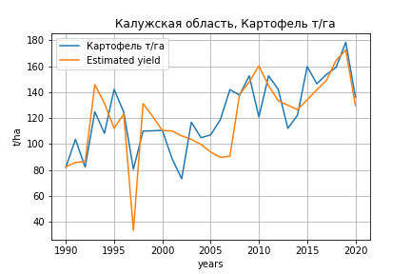
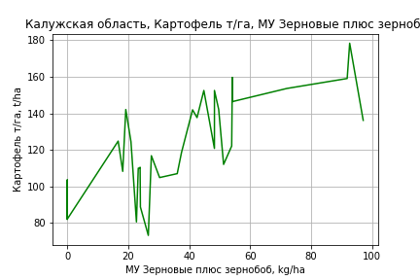
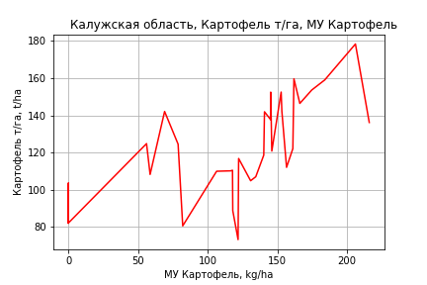
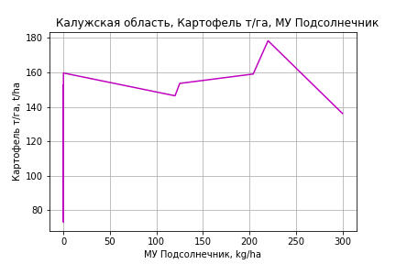
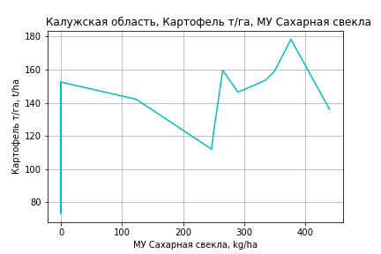
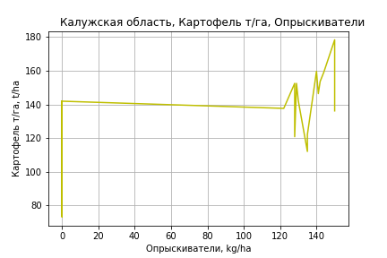
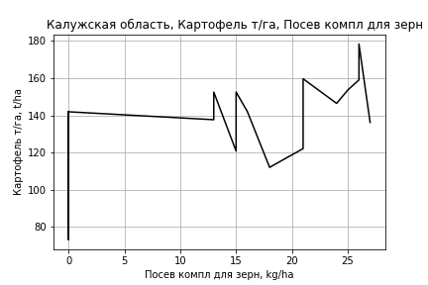
Картофель т/га
 |  | Iteration 1 |  | Iteration 2 |  | Iteration 3 |  | Iteration 4 |  | Iteration 5 |  | Iteration 6 |  | Iteration 7 |  | Iteration 8 |  | Iteration 9 |  | Iteration 10
 |  | beta | P_value | beta | P_value | beta | P_value | beta | P_value | beta | P_value | beta | P_value | beta | P_value | beta | P_value | beta | P_value | beta | P_value
Parameters | Variables
МУ ВСЕГО | C1 | -1.0936351292 | 0.36782360669
МУ Зерновые плюс зернобоб | C2 | 1.2906685984 | 0.31836595372 | 0.18035111254 | 0.62847159876 | 0.1607003748 | 0.65370479104 | 0.1607003748 | 0.65370479104 | 0.18460594748 | 0.59175948704 | 0.42877826753 | 0.21161509944 | 0.38818270168 | 0.23319916889 | 0.39570269426 | 0.21118463497 | 0.4977410447 | 0.083830001094 | 0.50883667482 | 0.069250900969
МУ Картофель | C3 | 0.088888183756 | 0.54697196423 | 0.15426039772 | 0.23586268323 | 0.15670892389 | 0.2159421893 | 0.15670892389 | 0.2159421893 | 0.14556135039 | 0.22379300658 | 0.054595416324 | 0.63070265451 | 0.064326640236 | 0.55816267873 | 0.070344699761 | 0.49718349126 | 0.048891369308 | 0.61989246246 | 0.047199827375 | 0.62454695601
МУ Овощи и бахчевые | C4 | -0.0091604370703 | 0.9796756629 | -0.11236866257 | 0.74113206228
МУ Овощи | C5 | -0.49087906157 | 0.81073800556 | -0.88982720314 | 0.65582462017 | -0.67207454803 | 0.71399190251
МУ Подсолнечник | C6 | 0.05297897506 | 0.50360409926 | 0.055495540543 | 0.48118965279 | 0.054724473512 | 0.47556482762 | 0.054724473512 | 0.47556482762 | 0.053553060865 | 0.47401442336 | 0.060563727071 | 0.44531313189 | 0.0548872448 | 0.47552280089 | 0.059756547301 | 0.40429019706 | 0.065785026211 | 0.35194183296 | 0.067096630799 | 0.33198705491
МУ Сахарная свекла | C7 | 0.043738929672 | 0.33306381339 | 0.042855628143 | 0.33972164551 | 0.043515010568 | 0.31940507006 | 0.043515010568 | 0.31940507006 | 0.044040714046 | 0.30187175921 | 0.043356431864 | 0.33709906706 | 0.044932435335 | 0.30981826144 | 0.043383780159 | 0.30827455677 | 0.040663048587 | 0.33265952711 | 0.040437799854 | 0.32557493126
МУ СХ Культуры Всего | C8 | -0.89605163782 | 0.81073800556 | -1.6242923872 | 0.65582462017 | -1.2268062475 | 0.71399190251 | -1.5949851666 | 0.71399190251
Тракторы | C9 | -0.46945085342 | 0.33937131044 | -0.64781723172 | 0.15411071672 | -0.57794440766 | 0.1373683791 | -0.57794440766 | 0.1373683791 | -0.47880699109 | 0.074167546214
Тракторы колесные | C10 | 0.43204270794 | 0.6723775644 | 0.89173132553 | 0.31869345374 | 0.78980825463 | 0.33244978053 | 0.78980825463 | 0.33244978053 | 0.5229193513 | 0.13104060392 | -0.062210418444 | 0.62491981716
Опрыскиватели | C11 | -1.4831789784 | 0.80801288245 | -4.0225305479 | 0.45989984845 | -2.8755931911 | 0.47888254625 | -2.8755931911 | 0.47888254625 | -1.6011563605 | 0.42817709718 | 1.3157866333 | 0.32833582735 | 0.86071673192 | 0.36193676334 | 0.86872672188 | 0.34619649358 | 0.27409185797 | 0.56940203051 | 0.14697475617 | 0.43770390569
Копатели картофеля | C12 | 2.1535738984 | 0.68926929343 | 0.81678970756 | 0.873845144 | 0.059983853878 | 0.98933418616 | 0.059983853878 | 0.98933418616 | 1.5304961601 | 0.44229858808 | 1.4820931117 | 0.48264683258 | 0.68992293768 | 0.60059158289 | 0.68662407545 | 0.59396196483 | -0.17746770624 | 0.77285581111
Машины для мин удобр | C13 | 0.009764177427 | 0.99775447134 | -1.5488066379 | 0.60762803625 | -1.0667180788 | 0.67764153496 | -1.0667180788 | 0.67764153496 | -0.1465802672 | 0.77444794698 | -0.18842595457 | 0.72846344566 | -0.10399127574 | 0.83668860258
Посев компл для зерн | C14 | 2.9214908165 | 0.41652453207 | 2.4418255554 | 0.48865835302 | 1.6577803953 | 0.51169714946 | 1.6577803953 | 0.51169714946 | 2.0170161272 | 0.37670457103 | 2.6729019172 | 0.26649383809 | 1.8832244741 | 0.27583094128 | 1.7679491635 | 0.26779299287 | 1.5715890863 | 0.3122552319 | 1.7857845848 | 0.18449751722
Сеялки | C15 | 0.69035205345 | 0.65154286218 | 1.1726987948 | 0.41417023546 | 0.84568672069 | 0.40046940634 | 0.84568672069 | 0.40046940634 | 0.56182634318 | 0.3645569331 | -0.23086051811 | 0.62333418718 | -0.26954576792 | 0.55377779421 | -0.30891639617 | 0.44517028858
Энерг мощ лс/100га | C16 | 0.20232548253 | 1.1268924701E-05 | 0.20648699397 | 5.6122801849E-06 | 0.20690754995 | 2.9510029028E-06 | 0.20690754995 | 2.9510029028E-06 | 0.20839411183 | 1.3142238656E-06 | 0.21626619718 | 1.2044476711E-06 | 0.21665718816 | 6.8409641835E-07 | 0.21411428856 | 1.1879177329E-07 | 0.21346230322 | 7.975747594E-08 | 0.2129185813 | 4.2843019402E-08

 | R2 |  | 0.98 |  | 0.978 |  | 0.978 |  | 0.978 |  | 0.978 |  | 0.974 |  | 0.974 |  | 0.974 |  | 0.973 |  | 0.973
 | R2 adj. |  | 0.96 |  | 0.961 |  | 0.963 |  | 0.963 |  | 0.964 |  | 0.96 |  | 0.961 |  | 0.963 |  | 0.964 |  | 0.965
 | F-statistic |  | 51.086838757 |  | 55.132237212 |  | 62.442357178 |  | 62.442357178 |  | 70.846153984 |  | 68.196685445 |  | 77.782372851 |  | 90.347857845 |  | 103.34311819 |  | 122.7734296
 | F value |  | 1.2061038215E-10 |  | 2.3688665076E-11 |  | 3.0598650936E-12 |  | 3.0598650936E-12 |  | 3.7557459385E-13 |  | 2.208067412E-13 |  | 2.719396029E-14 |  | 2.8069722533E-15 |  | 3.5535520989E-16 |  | 3.1909080426E-17
 | P value |  | 6.326975991E+18 |  | 5.9183973929E+18 |  | 2.4034854587E+18 |  | 4008.307187 |  | 1584.7258536 |  | 995.14923115 |  | 176.75735151 |  | 165.53066319 |  | 136.19830009 |  | 114.59923746
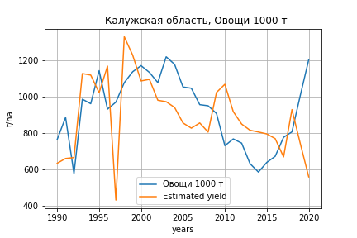
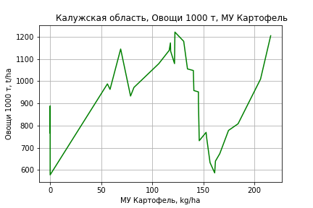
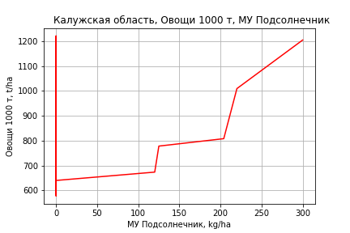
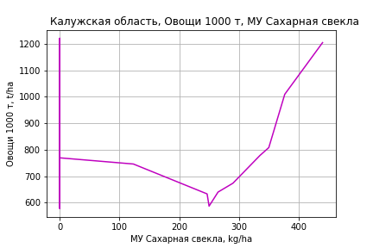
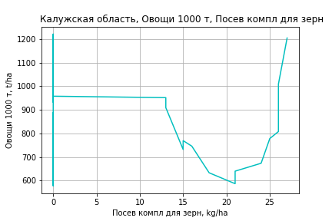
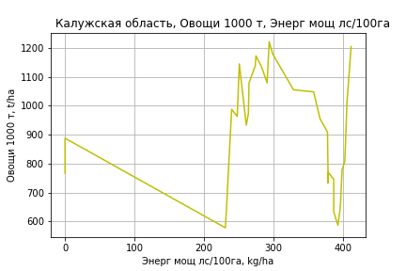
Овощи 1000 т
 |  | Iteration 1 |  | Iteration 2 |  | Iteration 3 |  | Iteration 4 |  | Iteration 5 |  | Iteration 6 |  | Iteration 7 |  | Iteration 8 |  | Iteration 9 |  | Iteration 10 |  | Iteration 11 |  | Iteration 12
 |  | beta | P_value | beta | P_value | beta | P_value | beta | P_value | beta | P_value | beta | P_value | beta | P_value | beta | P_value | beta | P_value | beta | P_value | beta | P_value | beta | P_value
Parameters | Variables
МУ ВСЕГО | C1 | -16.435200015 | 0.094553225851
МУ Зерновые плюс зернобоб | C2 | 14.56309626 | 0.15753765629 | -2.122806993 | 0.49687854423
МУ Картофель | C3 | 2.0841270495 | 0.084231048855 | 3.066543747 | 0.0094657714953 | 2.6008920245 | 0.0042207002348 | 2.6008920245 | 0.0042207002348 | 2.5382650176 | 0.003611426173 | 2.2747881915 | 0.0081760029634 | 2.1695347385 | 0.011292565046 | 2.1708416722 | 0.0094321353322 | 2.5774543612 | 0.0014301278866 | 2.5869195949 | 0.0050858602134 | 2.375225813 | 0.0079303724417 | 2.2053057996 | 0.010533266674
МУ Овощи и бахчевые | C4 | 2.367232843 | 0.40609385009 | 0.81621478953 | 0.77384493609 | 0.50586672162 | 0.85451939106 | 0.50586672162 | 0.85451939106 | 0.93193246238 | 0.71197464658 | 2.7288178418 | 0.24919089448 | 0.32817450958 | 0.80469842962 | 0.42041705711 | 0.50286855238 | 0.53327986947 | 0.3998533143 | 0.18710793459 | 0.79771465779 | -0.43721741181 | 0.36444736823
МУ Овощи | C5 | -2.3874581552 | 0.88178628495 | -8.3828695381 | 0.61554000281 | -7.0523742237 | 0.66537918662
МУ Подсолнечник | C6 | 0.1598907503 | 0.79551974282 | 0.19770981441 | 0.76247709205 | 0.25430010085 | 0.69090204078 | 0.25430010085 | 0.69090204078 | 0.23627340114 | 0.70487645769 | 0.24233730125 | 0.70790498901 | 0.26648874151 | 0.68426945688 | 0.26913620572 | 0.67372598246 | 0.49898412799 | 0.42693868043 | 0.89758050707 | 0.21996095301 | 0.88999213634 | 0.22594991114 | 0.93011583603 | 0.2038211316
МУ Сахарная свекла | C7 | 0.61480886891 | 0.09234290927 | 0.60153457209 | 0.11720664846 | 0.56463201631 | 0.12948138569 | 0.56463201631 | 0.12948138569 | 0.57469212035 | 0.11411148393 | 0.60048818819 | 0.11059480511 | 0.60607678383 | 0.11140000253 | 0.60574212424 | 0.10325307306 | 0.53497516955 | 0.14902927395 | 0.46212250012 | 0.28394977833 | 0.51426725616 | 0.23398712225 | 0.5493038122 | 0.20107646029
МУ СХ Культуры Всего | C8 | -4.3580709745 | 0.88178628495 | -15.302107112 | 0.61554000281 | -12.873418258 | 0.66537918662 | -16.736881807 | 0.66537918662
Тракторы | C9 | -2.663271701 | 0.48616116039 | -5.3437699998 | 0.15906105233 | -4.6800418319 | 0.19160431727 | -4.6800418319 | 0.19160431727 | -3.538623955 | 0.12785266923
Тракторы колесные | C10 | 3.4971425833 | 0.66232456931 | 10.405364689 | 0.16947750008 | 9.0625066406 | 0.20478958458 | 9.0625066406 | 0.20478958458 | 6.2663362947 | 0.025752994214 | 2.530821489 | 0.037963988769 | 1.4014884402 | 0.063278126385 | 1.3679685363 | 0.024612296645 | 1.5525770074 | 0.010726132814 | -0.18937680022 | 0.26547898147
Опрыскиватели | C11 | -7.7997135807 | 0.87040808287 | -45.961208068 | 0.31552941748 | -42.540474147 | 0.34135719367 | -42.540474147 | 0.34135719367 | -26.599055284 | 0.27317677522 | 3.3643464153 | 0.82162006931 | -1.1635602074 | 0.93673334569
Копатели картофеля | C12 | -15.333102283 | 0.71628499815 | -35.422357801 | 0.41433957481 | -29.207327956 | 0.48300661688 | -29.207327956 | 0.48300661688 | -18.445180495 | 0.57007326295 | -38.435280039 | 0.22131566752
Машины для мин удобр | C13 | 8.1271885523 | 0.76533224635 | -15.295086761 | 0.54450830055 | -13.958531207 | 0.57280358948 | -13.958531207 | 0.57280358948 | -3.6072851967 | 0.54819867978 | -0.96728538417 | 0.87089393522 | -5.8008424069 | 0.21330935388 | -5.7106100611 | 0.19555174462
Посев компл для зерн | C14 | -6.1287238754 | 0.82615294704 | -13.337155918 | 0.64940315294 | -11.049436802 | 0.69995789951 | -11.049436802 | 0.69995789951 | -10.627082774 | 0.70443731462 | -19.956125983 | 0.48397118382 | 10.821690519 | 0.44577805396 | 10.549131912 | 0.43266245891 | 4.5238083546 | 0.72308235256 | 21.279121442 | 0.12925160453 | 7.1129953734 | 0.2015946193 | 5.1605486931 | 0.30967217723
Сеялки | C15 | -0.9267903512 | 0.93813730109 | 6.3219391002 | 0.59609628955 | 6.3270461431 | 0.59005997226 | 6.3270461431 | 0.59005997226 | 2.4632074404 | 0.73988308656 | -6.6899316888 | 0.16894151386 | -4.4984387188 | 0.31986680238 | -4.7330147346 | 0.15771673407 | -7.6998901286 | 0.003798695277
Энерг мощ лс/100га | C16 | 1.6470773336 | 7.211179415E-06 | 1.7096167227 | 6.2686393812E-06 | 1.7041942209 | 4.0925339241E-06 | 1.7041942209 | 4.0925339241E-06 | 1.7201889391 | 1.8079754293E-06 | 1.7785790328 | 1.2485042348E-06 | 1.7998613268 | 9.6037004693E-07 | 1.7989606976 | 5.2193137689E-07 | 1.6662462485 | 4.9778933123E-07 | 1.6126036503 | 7.6554273926E-06 | 1.6331460098 | 5.8258253992E-06 | 1.6422071157 | 4.4189696226E-06

 | R2 |  | 0.978 |  | 0.974 |  | 0.973 |  | 0.973 |  | 0.973 |  | 0.969 |  | 0.966 |  | 0.966 |  | 0.964 |  | 0.947 |  | 0.944 |  | 0.943
 | R2 adj. |  | 0.957 |  | 0.952 |  | 0.953 |  | 0.953 |  | 0.955 |  | 0.952 |  | 0.95 |  | 0.953 |  | 0.951 |  | 0.932 |  | 0.931 |  | 0.932
 | F-statistic |  | 47.306771981 |  | 44.775542251 |  | 49.610295021 |  | 49.610295021 |  | 56.110571569 |  | 56.634583622 |  | 60.43011891 |  | 70.319576849 |  | 76.292734668 |  | 61.654755811 |  | 70.863760683 |  | 85.347363379
 | F value |  | 2.1812981184E-10 |  | 1.2963962323E-10 |  | 2.243948123E-11 |  | 2.243948123E-11 |  | 3.1764951655E-12 |  | 1.3137198997E-12 |  | 3.4624381204E-13 |  | 3.9755994309E-14 |  | 1.0167826373E-14 |  | 8.4826793031E-14 |  | 1.7853318698E-14 |  | 2.7534675622E-15
 | P value |  | 6.326975991E+18 |  | 5.9183973929E+18 |  | 8.2835767104E+17 |  | 4076.7661801 |  | 2740.4250471 |  | 1636.1967457 |  | 649.92744849 |  | 544.14105175 |  | 503.44391285 |  | 447.46933444 |  | 44.53903376 |  | 40.588514537

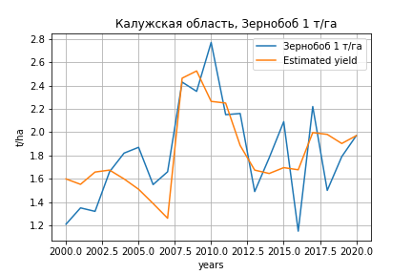
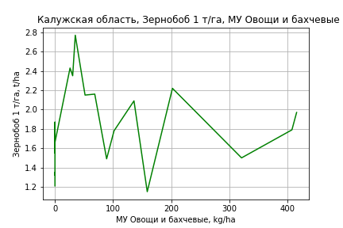
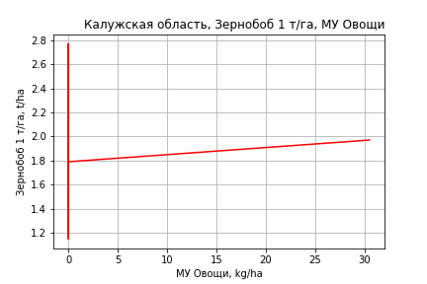
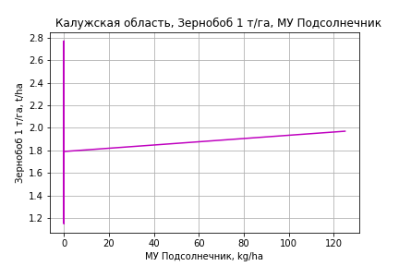
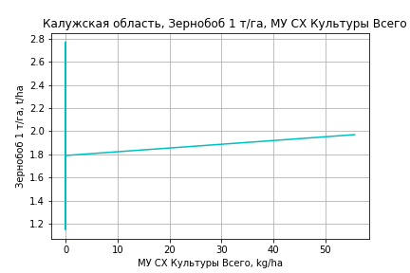
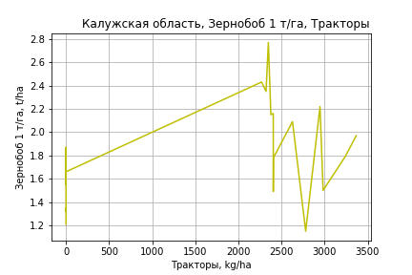
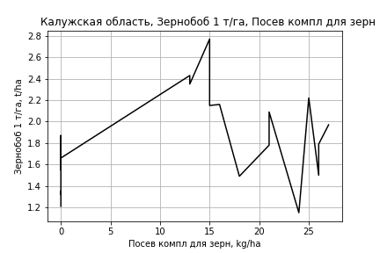
Зернобоб 1 т/га
Calculated on the basis of information in the (21) years: 2000.0-2020.0
 |  | Iteration 1 |  | Iteration 2 |  | Iteration 3 |  | Iteration 4 |  | Iteration 5 |  | Iteration 6 |  | Iteration 7 |  | Iteration 8 |  | Iteration 9 |  | Iteration 10
 |  | beta | P_value | beta | P_value | beta | P_value | beta | P_value | beta | P_value | beta | P_value | beta | P_value | beta | P_value | beta | P_value | beta | P_value
Parameters | Variables
МУ ВСЕГО | C1 | -0.15730353507 | 0.010175095071
МУ Зерновые плюс зернобоб | C2 | 0.080533501167 | 0.017586915135 | -0.0063790309954 | 0.60376819992
МУ Картофель | C3 | 0.001989990942 | 0.52509705202 | -0.0010533423586 | 0.81690911931 | -0.0014902385163 | 0.72802847871
МУ Овощи и бахчевые | C4 | 0.029228996985 | 0.01028308803 | 0.0026420756805 | 0.64139611316 | 0.0015292968185 | 0.75984916957 | 0.0012856280187 | 0.78516434108 | 0.0013590845092 | 0.78284234113 | 0.00056811067422 | 0.89534575995 | 0.0033546032256 | 0.12577598793 | 0.0011836793773 | 0.41760095227 | 0.0016498702458 | 0.17043468066 | 0.0016789092754 | 0.13282282435
МУ Овощи | C5 | 0.0077869301912 | 0.12898587891 | 0.0033501104378 | 0.63154152372 | 0.0035112072279 | 0.59908213989 | 0.0024390878043 | 0.66431122273 | 0.0024312065619 | 0.67887729294 | 0.00032500853452 | 0.88080588009 | 3.138696949E-06 | 0.99879838423 | 0.00074118836457 | 0.72286233564 | 0.0018533411745 | 0.025099734504 | 0.0018889899024 | 0.0061250738641
МУ Подсолнечник | C6 | 0.031955292127 | 0.12898587891 | 0.0137478769 | 0.63154152372 | 0.014408971177 | 0.59908213989 | 0.010009305515 | 0.66431122273 | 0.0099769631934 | 0.67887729294 | 0.0013337403071 | 0.88080588009 | 1.2880297555E-05 | 0.99879838423 | 0.0030416210406 | 0.72286233564 | 0.0076055720532 | 0.025099734504 | 0.007751864043 | 0.0061250738641
МУ Сахарная свекла | C7 | -0.00097470023124 | 0.26734596807 | -0.0016387335362 | 0.21485253498 | -0.0015691728272 | 0.2095273183 | -0.0015977953527 | 0.17940363558
МУ СХ Культуры Всего | C8 | 0.014214278216 | 0.12898587891 | 0.00611529841 | 0.63154152372 | 0.0064093648184 | 0.59908213989 | 0.0044523158411 | 0.66431122273 | 0.0044379294051 | 0.67887729294 | 0.00059327124024 | 0.88080588009 | 5.7293837974E-06 | 0.99879838423 | 0.0013529667489 | 0.72286233564 | 0.0033830927511 | 0.025099734504 | 0.0034481660115 | 0.0061250738641
Тракторы | C9 | 0.012769071038 | 0.057666604528 | 0.0049592589687 | 0.55226947774 | 0.0058250967947 | 0.45827214564 | 0.0041402361814 | 0.47734483744 | 0.0042708782481 | 0.48262064551 | 0.0021162714072 | 0.36365751286 | 0.0028226038155 | 0.18251268912 | 0.00068528405372 | 0.62543981179 | 0.00016637683434 | 0.87317610674 | 8.0048379671E-05 | 0.66932662683
Тракторы колесные | C10 | -0.034750465489 | 0.033136561935 | -0.0056795817704 | 0.72694241078 | -0.0076217247183 | 0.61595308703 | -0.0044879151355 | 0.69866355388 | -0.0047111093705 | 0.69745119618
Опрыскиватели | C11 | 0.32664753439 | 0.017424187409 | 0.024068146454 | 0.80204806724 | 0.022603798722 | 0.80543449799 | 0.0053536943373 | 0.94192869451 | 0.007296464602 | 0.92435784374 | -0.020507175505 | 0.46337647258
Копатели картофеля | C12 | -0.019457086469 | 0.72516152838 | -0.022829376852 | 0.78837659017 | -0.0098220431224 | 0.89933347769 | -0.018322181256 | 0.79447021309 | -0.017744523072 | 0.80927935492 | -0.032925201397 | 0.58513891082 | -0.062030942474 | 0.17867920551
Машины для мин удобр | C13 | 0.19970947442 | 0.016081523354 | 0.0049138248481 | 0.91785844173 | 0.0059918024275 | 0.89532281015 | 0.0018984751622 | 0.96386618687 | 0.0028476680173 | 0.94818629407 | -0.012640082836 | 0.4836068013 | -0.010281923504 | 0.55391458428 | -0.010252796343 | 0.56790197118
Посев компл для зерн | C14 | 0.031043782764 | 0.40644429232 | 0.027705218742 | 0.62412205232 | 0.031146111335 | 0.56271091906 | 0.025847423294 | 0.59800859442 | 0.025885531264 | 0.61317115689 | 0.024684978356 | 0.61559915087 | -0.00035861141808 | 0.99176250344 | 0.030507162749 | 0.28092754229 | 0.019375577365 | 0.32411855214 | 0.019702017042 | 0.2907546846
Сеялки | C15 | -0.086972629879 | 0.015722955534 | -0.0064581336099 | 0.78547353652 | -0.004403463468 | 0.84382276342 | -0.0015261213797 | 0.9384767801 | -0.0021091529972 | 0.91874320886 | 0.0047927122023 | 0.64292138388 | -0.0014644840568 | 0.80048802984 | 0.00043588560944 | 0.94028914261 | -0.00046159625699 | 0.93280729135
Энерг мощ лс/100га | C16 | 0.0043305706768 | 0.010027007027 | 0.0054189642975 | 0.019213644105 | 0.0051118687873 | 0.014534130371 | 0.004522136764 | 4.1722842964E-07 | 0.0042323366167 | 1.1473550312E-07 | 0.0042355671895 | 3.138888425E-08 | 0.0042285995731 | 1.0896232904E-08 | 0.0042192373506 | 7.5313349341E-09 | 0.0042172636838 | 2.5370514251E-09 | 0.0042177387226 | 7.2928202363E-10

 | R2 |  | 0.994 |  | 0.984 |  | 0.984 |  | 0.984 |  | 0.98 |  | 0.98 |  | 0.979 |  | 0.976 |  | 0.975 |  | 0.975
 | R2 adj. |  | 0.983 |  | 0.959 |  | 0.962 |  | 0.966 |  | 0.962 |  | 0.965 |  | 0.966 |  | 0.964 |  | 0.965 |  | 0.967
 | F-statistic |  | 87.724959794 |  | 39.062753117 |  | 45.905867523 |  | 54.846012599 |  | 54.727317292 |  | 65.370220932 |  | 75.960223869 |  | 80.641738526 |  | 98.337805714 |  | 125.80916561
 | F value |  | 1.8058428849E-06 |  | 8.8613627529E-06 |  | 1.4297923644E-06 |  | 1.9552129045E-07 |  | 6.3932224088E-08 |  | 8.1253396936E-09 |  | 1.1672840298E-09 |  | 3.1182546787E-10 |  | 3.501696326E-11 |  | 2.930166255E-12
 | P value |  | 6.228414808E+17 |  | 1.2253840672E+18 |  | 1.6709096408E+19 |  | 5.7178728029E+17 |  | 1.3554121408E+18 |  | 1.094748455E+18 |  | 3.7271283849E+17 |  | 2.0112841054E+18 |  | 6.2482344118E+17 |  | 6.3138743077E+17

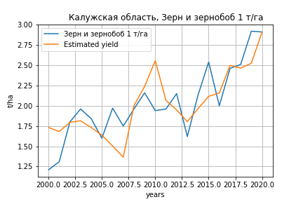
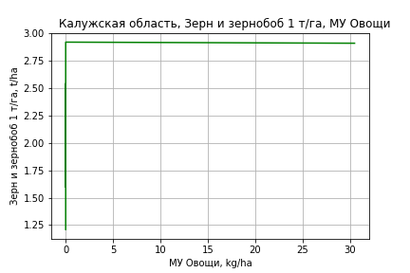
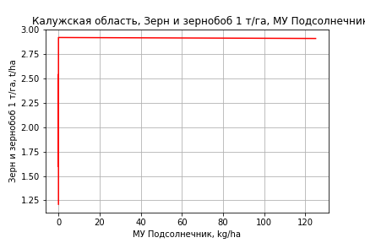
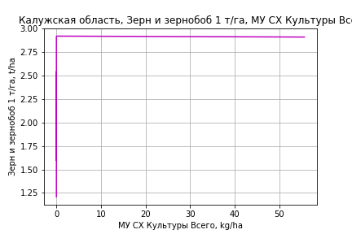
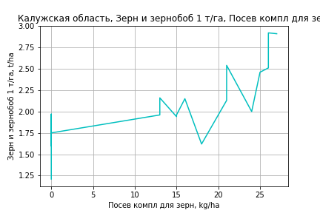
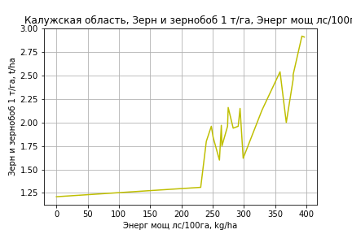
Зерн и зернобоб 1 т/га
Calculated on the basis of information in the (21) years: 2000.0-2020.0
 |  | Iteration 1 |  | Iteration 2 |  | Iteration 3 |  | Iteration 4 |  | Iteration 5 |  | Iteration 6 |  | Iteration 7 |  | Iteration 8 |  | Iteration 9 |  | Iteration 10 |  | Iteration 11 |  | Iteration 12
 |  | beta | P_value | beta | P_value | beta | P_value | beta | P_value | beta | P_value | beta | P_value | beta | P_value | beta | P_value | beta | P_value | beta | P_value | beta | P_value | beta | P_value
Parameters | Variables
МУ ВСЕГО | C1 | -0.08128015706 | 0.085732372779
МУ Зерновые плюс зернобоб | C2 | 0.043284637862 | 0.10796112543 | -0.0016238523472 | 0.84541081841
МУ Картофель | C3 | 0.003500599471 | 0.23303481136 | 0.0019280816725 | 0.53916289559 | 0.0018168649608 | 0.53157296386 | 0.0018153645244 | 0.50467816915 | 0.0012451344143 | 0.73521327411 | -0.00081484293635 | 0.76814812714
МУ Овощи и бахчевые | C4 | 0.01400844552 | 0.10675471539 | 0.0002707431955 | 0.94388256857 | -1.2526876137E-05 | 0.99702055137
МУ Овощи | C5 | 0.0036338231585 | 0.40250318428 | 0.0013412783264 | 0.77748419103 | 0.0013822872822 | 0.75698192913 | 0.0013885079385 | 0.72326892371 | 0.0017014511614 | 0.75085153425 | 0.0052511859554 | 0.13829014036 | 0.0053597151081 | 0.11473319494 | 0.0025264616322 | 0.059161490309 | 0.0019710108194 | 0.14313486145 | 0.0017137864466 | 0.093864435987 | 0.002459733674 | 0.00035604239021 | 0.00247497436 | 0.00017495542983
МУ Подсолнечник | C6 | 0.014912151222 | 0.40250318428 | 0.005504215357 | 0.77748419103 | 0.0056725041606 | 0.75698192913 | 0.005698031921 | 0.72326892371 | 0.0069822597052 | 0.75085153425 | 0.021549336786 | 0.13829014036 | 0.021994708799 | 0.11473319494 | 0.010367862241 | 0.059161490309 | 0.0080884539828 | 0.14313486145 | 0.007032880121 | 0.093864435987 | 0.010094030147 | 0.00035604239021 | 0.010156573481 | 0.00017495542983
МУ Сахарная свекла | C7 | -0.0020949570536 | 0.023855194578 | -0.0024380690587 | 0.018842757092 | -0.0024203616168 | 0.012713696744 | -0.0024202999888 | 0.0084482575208
МУ СХ Культуры Всего | C8 | 0.0066331881876 | 0.40250318428 | 0.0024483721862 | 0.77748419103 | 0.0025232300177 | 0.75698192913 | 0.0025345852163 | 0.72326892371 | 0.0031058324121 | 0.75085153425 | 0.009585525528 | 0.13829014036 | 0.0097836348642 | 0.11473319494 | 0.0046118082042 | 0.059161490309 | 0.0035978871603 | 0.14313486145 | 0.0031283492669 | 0.093864435987 | 0.0044900028535 | 0.00035604239021 | 0.0045178232328 | 0.00017495542983
Тракторы | C9 | -0.0018653096964 | 0.72403311804 | -0.0059007101174 | 0.31116861296 | -0.0056803015965 | 0.29015153152 | -0.0056702970104 | 0.19760758706 | -0.0049665754343 | 0.39623914819
Тракторы колесные | C10 | -0.006988584884 | 0.57343917226 | 0.0080326032503 | 0.47517687118 | 0.0075382094486 | 0.46432756798 | 0.0075226419607 | 0.39859207396 | 0.0061930758566 | 0.60665301014 | -0.0035288393804 | 0.3798955209 | -0.0036118845106 | 0.34973923998
Опрыскиватели | C11 | 0.13821095695 | 0.18939156226 | -0.018134545163 | 0.78214352176 | -0.018507310948 | 0.76440284272 | -0.018359875807 | 0.68272200379 | -0.010989797432 | 0.85737875798 | 0.037679720751 | 0.12400887546 | 0.037899731857 | 0.10801049335 | 0.019785417236 | 0.10808085375 | 0.0077149902523 | 0.45361686854 | 0.0084297739356 | 0.38791063385 | -0.00030179444699 | 0.89962236216
Копатели картофеля | C12 | 0.0063799529516 | 0.89780066163 | 0.0046374600582 | 0.93621285556 | 0.0079486196093 | 0.87900529764 | 0.0078772632204 | 0.86394577292 | 0.013328646428 | 0.83210885712 | 0.050682377832 | 0.27257619725 | 0.051965009621 | 0.24111581909 | 0.013917089655 | 0.39390962294 | -0.0041789005873 | 0.75342772338
Машины для мин удобр | C13 | 0.099672287455 | 0.12427209935 | -0.00098038373292 | 0.97595083533 | -0.00070597270969 | 0.98159621484 | -0.0006468508286 | 0.97917296275 | 0.0014373561434 | 0.96617000121 | 0.020697412119 | 0.4184156217 | 0.023441890073 | 0.30904499917 | 0.0051808021309 | 0.66292464273 | -0.0038009050004 | 0.74022755589 | -0.0065840119749 | 0.35661739317
Посев компл для зерн | C14 | 0.029346565058 | 0.38504263084 | 0.02762149888 | 0.4781398638 | 0.028497415852 | 0.4346071314 | 0.028416165186 | 0.30468992995 | 0.031939573737 | 0.3937738408 | 0.049653878705 | 0.11923253244 | 0.048147621241 | 0.11073995483 | 0.036112375839 | 0.17373688711 | 0.048860482599 | 0.078742638395 | 0.055248193844 | 0.0033167573888 | 0.052376542916 | 0.0039047903577 | 0.05051262519 | 5.6057256982E-08
Сеялки | C15 | -0.040663975067 | 0.14411520868 | 0.00093859222085 | 0.95369027208 | 0.0014616310547 | 0.92245603563 | 0.0014223857602 | 0.88850696093 | 4.5869207844E-05 | 0.99735976577 | -0.010347744537 | 0.14545153026 | -0.01132156158 | 0.064377275109 | -0.0093407150241 | 0.094376718157
Энерг мощ лс/100га | C16 | 0.0038102417831 | 0.011216309659 | 0.0043726245954 | 0.0086441665517 | 0.004294450063 | 0.0044130588903 | 0.0042950212014 | 0.0024807338127 | 0.0040839599379 | 0.017739424908 | 0.0049026371595 | 0.0009338244451 | 0.0045759594252 | 8.6860606795E-10 | 0.0045749554782 | 3.0190711833E-10 | 0.0045916577432 | 2.7795562432E-10 | 0.0045898713755 | 7.2856357039E-11 | 0.004579121228 | 2.8856108682E-11 | 0.004570370542 | 4.9843122874E-12

 | R2 |  | 0.996 |  | 0.994 |  | 0.994 |  | 0.994 |  | 0.988 |  | 0.987 |  | 0.987 |  | 0.986 |  | 0.983 |  | 0.983 |  | 0.982 |  | 0.982
 | R2 adj. |  | 0.989 |  | 0.985 |  | 0.986 |  | 0.988 |  | 0.977 |  | 0.977 |  | 0.979 |  | 0.979 |  | 0.976 |  | 0.977 |  | 0.977 |  | 0.979
 | F-statistic |  | 133.80061697 |  | 104.6053369 |  | 126.84082391 |  | 153.74619994 |  | 89.369347448 |  | 101.07160439 |  | 122.24231478 |  | 140.16239134 |  | 141.97709591 |  | 180.47725818 |  | 226.69070184 |  | 319.71983465
 | F value |  | 4.1872447076E-07 |  | 1.8702091506E-07 |  | 1.612209852E-08 |  | 1.2385595221E-09 |  | 4.6115767375E-09 |  | 6.3388833267E-10 |  | 5.6948934105E-11 |  | 7.1548509008E-12 |  | 2.3922557382E-12 |  | 1.752951454E-13 |  | 1.6674962653E-14 |  | 8.5341779336E-16
 | P value |  | 6.228414808E+17 |  | 1.2253840672E+18 |  | 1.6709096408E+19 |  | 1.9269139625E+19 |  | 4.6339193549E+18 |  | 9.3883806609E+17 |  | 3.7680939839E+18 |  | 3.7619592642E+17 |  | 2.1958733164E+17 |  | 1.6756544671E+17 |  | 8.1572591027E+17 |  | 9.7576938988E+18

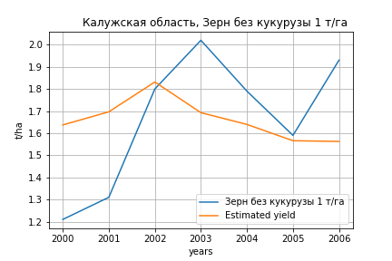
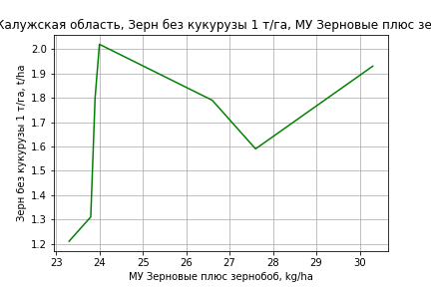
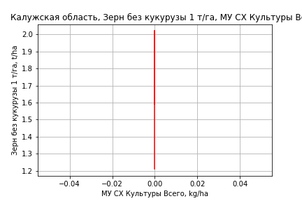
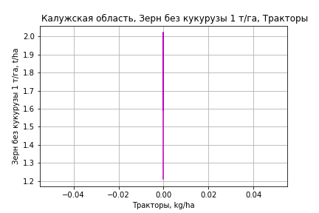
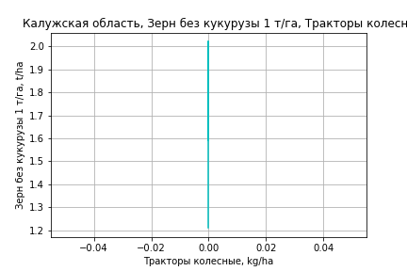


Зерн без кукурузы 1 т/га
Calculated on the basis of information in the (7) years: 2000.0-2006.0
 |  | Iteration 1 |  | Iteration 2 |  | Iteration 3 |  | Iteration 4 |  | Iteration 5 |  | Iteration 6 |  | Iteration 7
 |  | beta | P_value | beta | P_value | beta | P_value | beta | P_value | beta | P_value | beta | P_value | beta | P_value
Parameters | Variables
МУ ВСЕГО | C1 | -0.024321125715 | 0.89373977603
МУ Зерновые плюс зернобоб | C2 | 0.018280957877 | 0.8683965516 | 0.0053566222755 | 0.89744627652 | 0.0053566222755 | 0.89744627652 | 0.0053566222755 | 0.89744627652 | 0.0053566222755 | 0.89744627652 | 0.061944642848 | 0.32591909715 | 0.023815028097 | 0.63372593094
МУ Картофель | C3 | 0.0093102606006 | 0.63865930327 | 0.0084258189773 | 0.56577072037 | 0.0084258189773 | 0.56577072037 | 0.0084258189773 | 0.56577072037 | 0.0084258189773 | 0.56577072037 | -0.018480369027 | 0.30018215505
МУ Овощи и бахчевые | C4 | 3.6142538767E-18 | 0.87883099154 | -3.6277804825E-19 | 0.94275191622
МУ Овощи | C5 | 0 |  | 0 |  | -3.6277804825E-19 | 0.94275191622
МУ Подсолнечник | C6 | 0 |  | 0 |  | 0 |  | -3.6277804825E-19 | 0.94275191622
МУ Сахарная свекла | C7 | -0.0025596814054 | 0.16960589658 | -0.0026344678085 | 0.062869702875 | -0.0026344678085 | 0.062869702875 | -0.0026344678085 | 0.062869702875 | -0.0026344678085 | 0.062869702875
МУ СХ Культуры Всего | C8 | 0 |  | 0 |  | 0 |  | 0 |  | 0 |  | 0 |  | 0
Тракторы | C9 | 0 |  | 0 |  | 0 |  | 0 |  | 0 |  | 0 |  | 0
Тракторы колесные | C10 | 0 |  | 0 |  | 0 |  | 0 |  | 0 |  | 0 |  | 0
Опрыскиватели | C11 | 0 |  | 0 |  | 0 |  | 0 |  | 0 |  | 0 |  | 0
Копатели картофеля | C12 | 0 |  | 0 |  | 0 |  | 0 |  | 0 |  | 0 |  | 0
Машины для мин удобр | C13 | 0 |  | 0 |  | 0 |  | 0 |  | 0 |  | 0 |  | 0
Посев компл для зерн | C14 | 0 |  | 0 |  | 0 |  | 0 |  | 0 |  | 0 |  | 0
Сеялки | C15 | 0 |  | 0 |  | 0 |  | 0 |  | 0 |  | 0 |  | 0
Энерг мощ лс/100га | C16 | 0.0010884933069 | 0.8391568122 | 0.0013715812469 | 0.72574171302 | 0.0013715812469 | 0.72574171302 | 0.0013715812469 | 0.72574171302 | 0.0013715812469 | 0.72574171302 | 0.0073165961957 | 0.20975910526 | 0.0028240483655 | 0.42438742798

 | R2 |  | 0.994 |  | 0.994 |  | 0.994 |  | 0.994 |  | 0.994 |  | 0.978 |  | 0.97
 | R2 adj. |  | 0.98 |  | 0.986 |  | 0.986 |  | 0.986 |  | 0.986 |  | 0.961 |  | 0.958
 | F-statistic |  | 68.829951425 |  | 127.59048705 |  | 127.59048705 |  | 127.59048705 |  | 127.59048705 |  | 58.876603476 |  | 80.911166825
 | F value |  | 0.014382081324 |  | 0.0011129122872 |  | 0.0011129122872 |  | 0.0011129122872 |  | 0.0011129122872 |  | 0.00091266459343 |  | 0.00015552117558
 | P value |  | 1.7111163327E+19 |  | 8.9843670364E+34 |  | inf |  | inf |  | inf |  | inf |  | inf








Картофель 1 т/га
Calculated on the basis of information in the (7) years: 2000.0-2006.0
 |  | Iteration 1 |  | Iteration 2 |  | Iteration 3 |  | Iteration 4 |  | Iteration 5 |  | Iteration 6 |  | Iteration 7
 |  | beta | P_value | beta | P_value | beta | P_value | beta | P_value | beta | P_value | beta | P_value | beta | P_value
Parameters | Variables
МУ ВСЕГО | C1 | -0.024321125715 | 0.89373977603
МУ Зерновые плюс зернобоб | C2 | 0.018280957877 | 0.8683965516 | 0.0053566222755 | 0.89744627652 | 0.0053566222755 | 0.89744627652 | 0.0053566222755 | 0.89744627652 | 0.0053566222755 | 0.89744627652 | 0.061944642848 | 0.32591909715 | 0.023815028097 | 0.63372593094
МУ Картофель | C3 | 0.0093102606006 | 0.63865930327 | 0.0084258189773 | 0.56577072037 | 0.0084258189773 | 0.56577072037 | 0.0084258189773 | 0.56577072037 | 0.0084258189773 | 0.56577072037 | -0.018480369027 | 0.30018215505
МУ Овощи и бахчевые | C4 | 3.6142538767E-18 | 0.87883099154 | -3.6277804825E-19 | 0.94275191622
МУ Овощи | C5 | 0 |  | 0 |  | -3.6277804825E-19 | 0.94275191622
МУ Подсолнечник | C6 | 0 |  | 0 |  | 0 |  | -3.6277804825E-19 | 0.94275191622
МУ Сахарная свекла | C7 | -0.0025596814054 | 0.16960589658 | -0.0026344678085 | 0.062869702875 | -0.0026344678085 | 0.062869702875 | -0.0026344678085 | 0.062869702875 | -0.0026344678085 | 0.062869702875
МУ СХ Культуры Всего | C8 | 0 |  | 0 |  | 0 |  | 0 |  | 0 |  | 0 |  | 0
Тракторы | C9 | 0 |  | 0 |  | 0 |  | 0 |  | 0 |  | 0 |  | 0
Тракторы колесные | C10 | 0 |  | 0 |  | 0 |  | 0 |  | 0 |  | 0 |  | 0
Опрыскиватели | C11 | 0 |  | 0 |  | 0 |  | 0 |  | 0 |  | 0 |  | 0
Копатели картофеля | C12 | 0 |  | 0 |  | 0 |  | 0 |  | 0 |  | 0 |  | 0
Машины для мин удобр | C13 | 0 |  | 0 |  | 0 |  | 0 |  | 0 |  | 0 |  | 0
Посев компл для зерн | C14 | 0 |  | 0 |  | 0 |  | 0 |  | 0 |  | 0 |  | 0
Сеялки | C15 | 0 |  | 0 |  | 0 |  | 0 |  | 0 |  | 0 |  | 0
Энерг мощ лс/100га | C16 | 0.0010884933069 | 0.8391568122 | 0.0013715812469 | 0.72574171302 | 0.0013715812469 | 0.72574171302 | 0.0013715812469 | 0.72574171302 | 0.0013715812469 | 0.72574171302 | 0.0073165961957 | 0.20975910526 | 0.0028240483655 | 0.42438742798

 | R2 |  | 0.994 |  | 0.994 |  | 0.994 |  | 0.994 |  | 0.994 |  | 0.978 |  | 0.97
 | R2 adj. |  | 0.98 |  | 0.986 |  | 0.986 |  | 0.986 |  | 0.986 |  | 0.961 |  | 0.958
 | F-statistic |  | 68.829951425 |  | 127.59048705 |  | 127.59048705 |  | 127.59048705 |  | 127.59048705 |  | 58.876603476 |  | 80.911166825
 | F value |  | 0.014382081324 |  | 0.0011129122872 |  | 0.0011129122872 |  | 0.0011129122872 |  | 0.0011129122872 |  | 0.00091266459343 |  | 0.00015552117558
 | P value |  | 1.7111163327E+19 |  | 8.9843670364E+34 |  | inf |  | inf |  | inf |  | inf |  | inf




Кукуруза на зер 1 т/га
Calculated on the basis of information in the (9) years: 2012.0-2020.0
 |  | Iteration 1 |  | Iteration 2 |  | Iteration 3 |  | Iteration 4 |  | Iteration 5 |  | Iteration 6 |  | Iteration 7 |  | Iteration 8 |  | Iteration 9 |  | Iteration 10 |  | Iteration 11 |  | Iteration 12 |  | Iteration 13 |  | Iteration 14 |  | Iteration 15
 |  | beta | P_value | beta | P_value | beta | P_value | beta | P_value | beta | P_value | beta | P_value | beta | P_value | beta | P_value | beta | P_value | beta | P_value | beta | P_value | beta | P_value | beta | P_value | beta | P_value | beta | P_value
Parameters | Variables
МУ ВСЕГО | C1 | 0.085636214536 |  | -0.21575802147
МУ Зерновые плюс зернобоб | C2 | 0.03573199481 |  | 0.20457632916 |  | 0.015291611737 |  | 0.25899410276 |  | 0.25899410276 |  | 0.26156167 |  | -0.0176406732 | 0.83393886492
МУ Картофель | C3 | 0.0099104931185 |  | 0.0019549880505 |  | -0.0519050922
МУ Овощи и бахчевые | C4 | -0.031216968168
МУ Овощи | C5 | 0.016924130433 |  | 0.033621957326 |  | 0.062470083814 |  | 0.083352006671 |  | 0.083352006671 |  | 0.085836243849 |  | 0.0083184742252 | 0.69359098264 | 0.0085689865365 | 0.5381547967 | -0.012736560342 | 0.60276885415
МУ Подсолнечник | C6 | 0.069451699026 |  | 0.13797471428 |  | 0.25635901806 |  | 0.34205234375 |  | 0.34205234375 |  | 0.35224692914 |  | 0.034136593932 | 0.69359098264 | 0.03516462345 | 0.5381547967 | -0.052267131775 | 0.60276885415 | -0.05485813878 | 0.60276885415
МУ Сахарная свекла | C7 | 1.3485791177E-17 |  | -9.0399467829E-17 |  | 4.1475676987E-17 |  | -5.9975818334E-15
МУ СХ Культуры Всего | C8 | 0.030893342129 |  | 0.061373589317 |  | 0.11403301811 |  | 0.15215092258 |  | 0.15215092258 |  | 0.15668565418 |  | 0.015184559777 | 0.69359098264 | 0.01564184546 | 0.5381547967 | -0.023249343165 | 0.60276885415 | -0.024401868834 | 0.60276885415 | -0.14772911934 | 0.60276885415
Тракторы | C9 | -0.0027973380255 |  | -0.044460607961 |  | -0.063335513268 |  | -0.017230712063 |  | -0.017230712063
Тракторы колесные | C10 | -0.0066979804241 |  | 0.016075737707 |  | 0.037229790138 |  | -0.066412171048 |  | -0.066412171048 |  | -0.090763220646
Опрыскиватели | C11 | -0.076656040316 |  | -0.046198258101 |  | 0.24976516959 |  | 0.1960561053 |  | 0.1960561053 |  | 0.30734941287 |  | 0.29385330649 | 0.33284960326 | 0.26394407912 | 0.10485239341 | 0.15660025883 | 0.47803108347 | 0.15660025883 | 0.47803108347 | 0.15660025883 | 0.47803108347 | 0.075897309375 | 0.57068373184 | 0.081585312847 | 0.42511449107 | -0.039480049697 | 0.12726925628
Копатели картофеля | C12 | -0.10483732212 |  | -0.19611087339 |  | -0.41758715363 |  | 0.89524401654 |  | 0.89524401654 |  | 0.8839565846 |  | -0.70129431583 | 0.23725529604 | -0.67955937569 | 0.071119821519
Машины для мин удобр | C13 | 0.13398271786 |  | 0.20833458811 |  | 0.28075256523 |  | 1.3624475673 |  | 1.3624475673 |  | 1.3927235133 |  | -0.056983328048 | 0.85709164229 | -0.013073869654 | 0.93284862417 | -0.086359078744 | 0.79176167407 | -0.086359078744 | 0.79176167407 | -0.086359078744 | 0.79176167407 | -0.022546786823 | 0.93359495377
Посев компл для зерн | C14 | 0.048679931659 |  | -0.034776879453 |  | -0.66634904848 |  | -1.0739432096 |  | -1.0739432096 |  | -1.0127741631 |  | 0.11626734658 | 0.81392575354 | 0.047822736854 | 0.84215573406 | 0.47590875772 | 0.30229897119 | 0.47590875772 | 0.30229897119 | 0.47590875772 | 0.30229897119 | 0.36489350909 | 0.29475607287 | 0.34027406604 | 0.025800718786 | 0.41370244027 | 0.0057810729229 | 0.27254823145 | 0.0046364838809
Сеялки | C15 | 0.029630305944 |  | 0.077558675314 |  | 0.047560120781 |  | -0.22215486803 |  | -0.22215486803 |  | -0.24814994279 |  | 0.0073438675963 | 0.92421125924 | 0.0016629605443 | 0.97211161063 | -0.024647660459 | 0.80503194531 | -0.024647660459 | 0.80503194531 | -0.024647660459 | 0.80503194531 | -0.029330028595 | 0.74224295087 | -0.036192048286 | 0.2435721613
Энерг мощ лс/100га | C16 | 0.0034225243209 |  | 0.09976948995 |  | 0.091543768907 |  | -0.15640476267 |  | -0.15640476267 |  | -0.16013629374 |  | 0.066015706585 | 0.46941984369 | 0.056299996555 | 0.24778193899 | 0.0058870134453 | 0.93844898855 | 0.0058870134453 | 0.93844898855 | 0.0058870134453 | 0.93844898855 | 0.019567307861 | 0.76211694167 | 0.014270056335 | 0.13046782101 | 0.0096124290353 | 0.24671612887 | 0.00011906614579 | 0.98464028348

 | R2 |  | 1 |  | 1 |  | 1 |  | 1 |  | 1 |  | 1 |  | 0.995 |  | 0.995 |  | 0.964 |  | 0.964 |  | 0.964 |  | 0.96 |  | 0.96 |  | 0.947 |  | 0.919
 | R2 adj. |  |  |  |  |  |  |  |  |  |  |  |  |  | 0.959 |  | 0.978 |  | 0.893 |  | 0.893 |  | 0.893 |  | 0.911 |  | 0.929 |  | 0.92 |  | 0.896
 | F-statistic |  |  |  |  |  |  |  |  |  |  |  |  |  | 27.350990113 |  | 58.339413398 |  | 13.574006867 |  | 13.574006867 |  | 13.574006867 |  | 19.449882013 |  | 30.328349377 |  | 35.446424832 |  | 39.565536709
 | F value |  |  |  |  |  |  |  |  |  |  |  |  |  | 0.14687622627 |  | 0.016953871136 |  | 0.028062783062 |  | 0.028062783062 |  | 0.028062783062 |  | 0.0065605540328 |  | 0.0010602619655 |  | 0.00032653020897 |  | 0.0001530324852
 | P value |  | 1694.3563711 |  | 2407.5268532 |  | 5866.1093293 |  | 19783.858234 |  | 19783.858234 |  | 13162.997677 |  | 1.1406636864E+18 |  | 8.1478118131E+17 |  | 2.9735898042E+17 |  | 7.9567632834E+16 |  | 405.3469038 |  | 360.39325302 |  | 123.82076619 |  | 47.306782183 |  | 24.34319131





Кукуруза на силос 1 т/га
Calculated on the basis of information in the (14) years: 2007.0-2020.0
 |  | Iteration 1 |  | Iteration 2 |  | Iteration 3 |  | Iteration 4 |  | Iteration 5 |  | Iteration 6 |  | Iteration 7 |  | Iteration 8 |  | Iteration 9 |  | Iteration 10 |  | Iteration 11 |  | Iteration 12 |  | Iteration 13 |  | Iteration 14
 |  | beta | P_value | beta | P_value | beta | P_value | beta | P_value | beta | P_value | beta | P_value | beta | P_value | beta | P_value | beta | P_value | beta | P_value | beta | P_value | beta | P_value | beta | P_value | beta | P_value
Parameters | Variables
МУ ВСЕГО | C1 | 0.273546996 | 0.61865164202 | -0.16694582806 | 0.46759387301
МУ Зерновые плюс зернобоб | C2 | 0.053368738696 | 0.86025702619 | 0.28459347115 | 0.21808559431 | 0.15893110401 | 0.11879198226 | 0.15893110401 | 0.11879198226 | 0.15893110401 | 0.11879198226 | 0.1603678243 | 0.10825519447 | 0.16074352032 | 0.066238529853 | 0.25800625249 | 0.026437675125 | 0.25800625249 | 0.026437675125 | 0.12873860562 | 0.30989523021 | 0.11160438309 | 0.279678994 | 0.13486999459 | 0.1041022339 | 0.12839064047 | 0.070330857504 | 0.19489651372 | 0.0037165873162
МУ Картофель | C3 | 0.023348419295 | 0.60405261431 | 0.030966605984 | 0.47516939938 | 0.020891049726 | 0.56572341963 | 0.020891049726 | 0.56572341963 | 0.020891049726 | 0.56572341963 | -0.00085036615696 | 0.97788807778
МУ Овощи и бахчевые | C4 | -0.089196669443 | 0.43908849338
МУ Овощи | C5 | -0.076566130028 | 0.31213682192 | -0.058053284857 | 0.30210359553 | -0.047927047167 | 0.30796178071
МУ Подсолнечник | C6 | -0.31420508365 | 0.31213682192 | -0.23823376234 | 0.30210359553 | -0.19667863399 | 0.30796178071 | -0.20642846532 | 0.30796178071
МУ Сахарная свекла | C7 | 7.9205113765E-16 | 0.43805517064 | -2.8734579526E-16 | 0.71937058342 | 2.6491442751E-16 | 0.27122146968 | 5.8744432249E-16 | 0.49861828774 | 5.3461804699E-16 | 0.41287529942 | 9.2452100377E-17 | 0.78751774676 | 2.5407665872E-15 | 0.1948563179 | -6.5577305856E-15 | 0.1099427217
МУ СХ Культуры Всего | C8 | -0.13976396955 | 0.31213682192 | -0.1059705843 | 0.30210359553 | -0.087486129421 | 0.30796178071 | -0.091823026558 | 0.30796178071 | -0.55589737577 | 0.30796178071
Тракторы | C9 | -0.15034495124 | 0.20390591808 | -0.11977047144 | 0.12918603142 | -0.10889146232 | 0.092298793341 | -0.10889146232 | 0.092298793341 | -0.10889146232 | 0.092298793341 | -0.066060139879 | 0.087528127142 | -0.066459351149 | 0.035668113667
Тракторы колесные | C10 | 0.22630335174 | 0.2990092818 | 0.13239468212 | 0.29527561289 | 0.13449206026 | 0.23547265151 | 0.13449206026 | 0.23547265151 | 0.13449206026 | 0.23547265151 | 0.032811881854 | 0.45040494464 | 0.033235623563 | 0.35595596831 | -0.053990612862 | 0.019906285774 | -0.053990612862 | 0.019906285774
Опрыскиватели | C11 | -1.3836374205 | 0.37584094554 | -0.38212705176 | 0.4997905796 | -0.37947535943 | 0.46204589947 | -0.37947535943 | 0.46204589947 | -0.37947535943 | 0.46204589947 | 0.11449267298 | 0.62209729251 | 0.1119717226 | 0.55299256033 | 0.49982671964 | 0.023614008947 | 0.49982671964 | 0.023614008947 | 0.19846666802 | 0.36335372071 | 0.23495724858 | 0.16282440328 | 0.22382885151 | 0.15301209425 | 0.21306029232 | 0.12083325273 | 0.0084447561047 | 0.78338382653
Копатели картофеля | C12 | 0.26075112109 | 0.66594013747 | 0.17556035447 | 0.75648018043 | 0.010113528455 | 0.98317701742 | 0.010113528455 | 0.98317701742 | 0.010113528455 | 0.98317701742 | 0.50041762793 | 0.065423815417 | 0.50130908345 | 0.035642585012 | 0.51735092218 | 0.093555644551 | 0.51735092218 | 0.093555644551 | -0.0790059581 | 0.77655264292
Машины для мин удобр | C13 | -0.84529977378 | 0.37000529326 | -0.24150774029 | 0.46941780712 | -0.34103822927 | 0.25042464187 | -0.34103822927 | 0.25042464187 | -0.34103822927 | 0.25042464187 | -0.078127376323 | 0.53065446026 | -0.075449106642 | 0.27498725322 | -0.0059827947834 | 0.94534191482 | -0.0059827947834 | 0.94534191482 | -0.036609953923 | 0.77861059075 | -0.047020613125 | 0.68866507021
Посев компл для зерн | C14 | 0.44403440408 | 0.38039973491 | 0.36628086708 | 0.38043844395 | 0.22469361304 | 0.47632463348 | 0.22469361304 | 0.47632463348 | 0.22469361304 | 0.47632463348 | 0.40338685248 | 0.18124720998 | 0.40070548774 | 0.11178868513 | 0.38683211993 | 0.25519070633 | 0.38683211993 | 0.25519070633 | -0.030984842975 | 0.94299189248 | 0.031546119434 | 0.92817952228 | -0.050781622895 | 0.8507946136
Сеялки | C15 | 0.49222659108 | 0.28866915846 | 0.22277832863 | 0.1563184518 | 0.22141181151 | 0.10592775569 | 0.22141181151 | 0.10592775569 | 0.22141181151 | 0.10592775569 | 0.12634720032 | 0.10773053947 | 0.12621657063 | 0.068635051226 | 0.017706293819 | 0.77016015414 | 0.017706293819 | 0.77016015414 | -0.025087595094 | 0.77606281771 | -0.045246031476 | 0.36720746178 | -0.057133185812 | 0.14644970412 | -0.055534187458 | 0.12593515708
Энерг мощ лс/100га | C16 | 0.027620895548 | 0.44258211561 | 0.025671054751 | 0.420677489 | 0.03472097195 | 0.22197640712 | 0.03472097195 | 0.22197640712 | 0.03472097195 | 0.22197640712 | 0.046841878408 | 0.095405889188 | 0.046325223913 | 0.009099465435 | 0.031691838607 | 0.075594371159 | 0.031691838607 | 0.075594371159 | 0.053701871546 | 0.028978283244 | 0.055389503154 | 0.013856600703 | 0.050238827551 | 0.0023275240803 | 0.050565751872 | 0.0011697224131 | 0.042830655596 | 0.0026314115358

 | R2 |  | 0.999 |  | 0.999 |  | 0.998 |  | 0.998 |  | 0.998 |  | 0.997 |  | 0.997 |  | 0.992 |  | 0.992 |  | 0.979 |  | 0.979 |  | 0.979 |  | 0.979 |  | 0.973
 | R2 adj. |  | 0.992 |  | 0.99 |  | 0.991 |  | 0.991 |  | 0.991 |  | 0.99 |  | 0.992 |  | 0.982 |  | 0.982 |  | 0.959 |  | 0.963 |  | 0.967 |  | 0.97 |  | 0.965
 | F-statistic |  | 134.1586873 |  | 117.5969564 |  | 137.80819212 |  | 137.80819212 |  | 137.80819212 |  | 134.58855612 |  | 186.88780296 |  | 95.512399578 |  | 95.512399578 |  | 47.43504424 |  | 62.453726007 |  | 82.493087979 |  | 114.08823944 |  | 130.05037494
 | F value |  | 0.067484868129 |  | 0.0084615986031 |  | 0.00090347346026 |  | 0.00090347346026 |  | 0.00090347346026 |  | 0.00013067227931 |  | 8.841684436E-06 |  | 9.2941811742E-06 |  | 9.2941811742E-06 |  | 2.2619756485E-05 |  | 2.7686846303E-06 |  | 3.0621147053E-07 |  | 2.6714492202E-08 |  | 7.1603677459E-09
 | P value |  | 1.6936838741E+18 |  | 3.6944281244E+18 |  | 2.9550421258E+18 |  | 1.4097215761E+18 |  | 8.7998382844E+17 |  | 8.2652900058E+17 |  | 6.1337864219E+16 |  | 1.1690255308E+17 |  | 1025.2652201 |  | 213.76813857 |  | 170.00541416 |  | 129.87922784 |  | 69.657308447 |  | 14.599654066



Масличные 1 т/га
Calculated on the basis of information in the (21) years: 2000.0-2020.0
 |  | Iteration 1 |  | Iteration 2 |  | Iteration 3 |  | Iteration 4 |  | Iteration 5 |  | Iteration 6 |  | Iteration 7 |  | Iteration 8 |  | Iteration 9 |  | Iteration 10 |  | Iteration 11 |  | Iteration 12 |  | Iteration 13 |  | Iteration 14 |  | Iteration 15 |  | Iteration 16
 |  | beta | P_value | beta | P_value | beta | P_value | beta | P_value | beta | P_value | beta | P_value | beta | P_value | beta | P_value | beta | P_value | beta | P_value | beta | P_value | beta | P_value | beta | P_value | beta | P_value | beta | P_value | beta | P_value
Parameters | Variables
МУ ВСЕГО | C1 | -0.15247420047 | 0.069697336541
МУ Зерновые плюс зернобоб | C2 | 0.1154590595 | 0.026385282118 | 0.031214806211 | 0.063524931043 | 0.030806322454 | 0.047862599226 | 0.031800291056 | 0.036319326393 | 0.030488042158 | 0.035080357681 | 0.030101324985 | 0.015833053719 | 0.032037456176 | 0.0093414628154 | 0.027975454187 | 0.008478273347 | 0.027949995858 | 0.0059124873452 | 0.023138391961 | 0.014084606393 | 0.027452258191 | 0.0010193151328 | 0.027452258191 | 0.0010193151328 | 0.027452258191 | 0.0010193151328 | 0.024157132581 | 1.2285432371E-05 | 0.021925638367 | 1.4147492553E-07 | 0.020736061692 | 5.7729862467E-11
МУ Картофель | C3 | 0.0021210096009 | 0.66548831915 | -0.00082889112173 | 0.88193919502
МУ Овощи и бахчевые | C4 | 0.026910711327 | 0.082211784437 | 0.001140028124 | 0.86919983119 | 0.0010803279116 | 0.86804595815 | 0.00094731276235 | 0.88169180687 | -0.00037168063087 | 0.94952472034
МУ Овощи | C5 | 0.012681120826 | 0.11935785358 | 0.0083805147133 | 0.33960126033 | 0.0077939985826 | 0.28816391597 | 0.0077645980879 | 0.27887601371 | 0.0036336324954 | 0.2229652785 | 0.0036588933877 | 0.19534114495 | 0.0017487983403 | 0.34813258404 | 0.0015550392552 | 0.39167577923 | 0.0015545644768 | 0.37479809356 | 0.00047789552812 | 0.76816686571 | -0.00062132116686 | 0.56232781157
МУ Подсолнечник | C6 | 0.05203962416 | 0.11935785358 | 0.034391190015 | 0.33960126033 | 0.031984298745 | 0.28816391597 | 0.031863647683 | 0.27887601371 | 0.014911368796 | 0.2229652785 | 0.015015032136 | 0.19534114495 | 0.0071765587289 | 0.34813258404 | 0.0063814279119 | 0.39167577923 | 0.0063794795595 | 0.37479809356 | 0.0019611439723 | 0.76816686571 | -0.0025497209946 | 0.56232781157 | -0.0026761167759 | 0.56232781157
МУ Сахарная свекла | C7 | -0.00046640864343 | 0.72587340962 | -0.001110055636 | 0.47868830484 | -0.0011298928833 | 0.44207258303
МУ СХ Культуры Всего | C8 | 0.02314814376 | 0.11935785358 | 0.01529780861 | 0.33960126033 | 0.014227180872 | 0.28816391597 | 0.014173513149 | 0.27887601371 | 0.0066328401508 | 0.2229652785 | 0.0066789514349 | 0.19534114495 | 0.0031922600488 | 0.34813258404 | 0.0028385718207 | 0.39167577923 | 0.0028377051592 | 0.37479809356 | 0.00087235146944 | 0.76816686571 | -0.0011341609222 | 0.56232781157 | -0.0011903839977 | 0.56232781157 | -0.0072065947431 | 0.56232781157
Тракторы | C9 | 0.010417157563 | 0.27985125344 | 0.0028471124867 | 0.77917515999 | 0.0018861561495 | 0.79743909929 | 0.0020357075964 | 0.77727554489 | -0.0022978564538 | 0.41139100974 | -0.0022172939771 | 0.35105915144
Тракторы колесные | C10 | -0.039190228974 | 0.10082796154 | -0.011011842837 | 0.58364035105 | -0.0092032412423 | 0.53875848528 | -0.0095192072144 | 0.51609823992
Опрыскиватели | C11 | 0.34098226128 | 0.080028880581 | 0.04769228382 | 0.68680451625 | 0.038515151825 | 0.68418497219 | 0.038861224494 | 0.67512517171 | -0.014729485986 | 0.72598582874 | -0.01235450166 | 0.49329556964 | -0.014131268291 | 0.4299998687
Копатели картофеля | C12 | 0.061377769828 | 0.48856869162 | 0.058109011249 | 0.58088398205 | 0.052707764337 | 0.56987711032 | 0.054751292893 | 0.54661613588 | 0.022591536367 | 0.75875020399 | 0.018750627703 | 0.63646093867 | -0.011496360209 | 0.62292151321 | -0.00031999570778 | 0.98608292455
Машины для мин удобр | C13 | 0.2570446888 | 0.037056475016 | 0.068229409405 | 0.26320960817 | 0.065960461463 | 0.2337578451 | 0.066607007149 | 0.21867800245 | 0.036031568289 | 0.13075845406 | 0.036646174167 | 0.078801989659 | 0.025808540253 | 0.11827480194 | 0.022578383696 | 0.14763105416 | 0.022554300023 | 0.13233652876 | 0.0088098085342 | 0.44013865281 | -0.0013507551954 | 0.35976245692 | -0.0013507551954 | 0.35976245692 | -0.0013507551954 | 0.35976245692 | -0.00084315397733 | 0.46468137247
Посев компл для зерн | C14 | -0.026725048605 | 0.64497866833 | -0.029961116248 | 0.66554190644 | -0.033029183895 | 0.59626744011 | -0.032708361517 | 0.59195274778 | -0.035468957891 | 0.54952514283 | -0.038114700571 | 0.34384166514 | -0.049516604918 | 0.20103950152 | -0.044812933931 | 0.23202682669 | -0.044492878094 | 0.15824785525
Сеялки | C15 | -0.09251906869 | 0.070229925313 | -0.014476426866 | 0.62126132663 | -0.013061598748 | 0.61582930642 | -0.013018819802 | 0.60943225865 | 2.0356800192E-05 | 0.99893568229 | -0.00076218319063 | 0.92901974494 | -0.0033511790068 | 0.67928995259 | -0.0077454258759 | 0.19823737035 | -0.0077967561906 | 0.12403224674 | -0.0037599615841 | 0.37083157842
Энерг мощ лс/100га | C16 | -0.0013272104673 | 0.51922150691 | -0.00027223133382 | 0.90777999424 | -0.00056951213507 | 0.62552360821 | -0.00084750861831 | 0.43992739561 | -0.00074466662381 | 0.47906994475 | -0.00071651484487 | 0.43125390924 | -0.00086323679199 | 0.33635352573 | -0.00057519050513 | 0.47279307502 | -0.00057341596813 | 0.45457207755 | -0.00022071749924 | 0.76761387657 | -0.00053739450379 | 0.41694603791 | -0.00053739450379 | 0.41694603791 | -0.00053739450379 | 0.41694603791 | -0.00027117296007 | 0.55811861624 | -0.00025042721648 | 0.5829283331

 | R2 |  | 0.959 |  | 0.932 |  | 0.932 |  | 0.927 |  | 0.924 |  | 0.924 |  | 0.918 |  | 0.913 |  | 0.913 |  | 0.901 |  | 0.895 |  | 0.895 |  | 0.895 |  | 0.893 |  | 0.89 |  | 0.888
 | R2 adj. |  | 0.877 |  | 0.821 |  | 0.841 |  | 0.846 |  | 0.854 |  | 0.866 |  | 0.867 |  | 0.87 |  | 0.879 |  | 0.869 |  | 0.871 |  | 0.871 |  | 0.871 |  | 0.875 |  | 0.878 |  | 0.882
 | F-statistic |  | 11.652603261 |  | 8.4283700952 |  | 10.239781973 |  | 11.519047441 |  | 13.286141306 |  | 16.097767322 |  | 18.073724072 |  | 21.067281784 |  | 26.333452802 |  | 28.976257648 |  | 36.333498695 |  | 36.333498695 |  | 36.333498695 |  | 50.141066094 |  | 76.716903611 |  | 158.57606634
 | F value |  | 0.0015741151124 |  | 0.0025891036291 |  | 0.00076803993891 |  | 0.00028497486312 |  | 9.0778362806E-05 |  | 2.1387625237E-05 |  | 7.3155481795E-06 |  | 2.0464008187E-06 |  | 3.7355049686E-07 |  | 1.761244415E-07 |  | 4.0302442705E-08 |  | 4.0302442705E-08 |  | 4.0302442705E-08 |  | 6.0939276166E-09 |  | 7.947787472E-10 |  | 5.7729862467E-11
 | P value |  | 6.228414808E+17 |  | 1.2253840672E+18 |  | 2.3916174695E+18 |  | 5.8193487548E+18 |  | 1.1313077061E+18 |  | 4.0398775691E+18 |  | 1.2516240186E+17 |  | 6.27722157E+17 |  | 3.2668263387E+17 |  | 2.8287908907E+17 |  | 2.8757702447E+17 |  | 8.4632047274E+16 |  | 50.610066456 |  | 15.762570184 |  | 9.9412564697 |  | 1






Подсолнечник 1 т/га
Calculated on the basis of information in the (4) years: 2015.0-2017.0, 2020.0
 |  | Iteration 1 |  | Iteration 2 |  | Iteration 3 |  | Iteration 4 |  | Iteration 5 |  | Iteration 6 |  | Iteration 7 |  | Iteration 8 |  | Iteration 9 |  | Iteration 10 |  | Iteration 11 |  | Iteration 12 |  | Iteration 13
 |  | beta | P_value | beta | P_value | beta | P_value | beta | P_value | beta | P_value | beta | P_value | beta | P_value | beta | P_value | beta | P_value | beta | P_value | beta | P_value | beta | P_value | beta | P_value
Parameters | Variables
МУ ВСЕГО | C1 | -19713.344112
МУ Зерновые плюс зернобоб | C2 | 73483.535599 |  | 72135.152443 |  | 134839.9259 |  | 141497.2441 |  | 146170.54808 |  | 144668.53122 |  | 144602.02514 |  | 159176.6047 |  | 113747.74885 |  | -0.13685015104
МУ Картофель | C3 | -46023.656608 |  | -41912.772245
МУ Овощи и бахчевые | C4 | -14268.313162 |  | -13445.624494 |  | -2557.7436126
МУ Овощи | C5 | 33687.872802 |  | 33814.226586 |  | 36656.355791 |  | 36702.894108 |  | 37068.291756 |  | 37256.938106 |  | 37380.159496 |  | 39673.285334 |  | 82759.20888 |  | 155008.34731 |  | 155008.3381 | 1.0089648358E-08 | 155008.3381 | 1.0089648358E-08 | 155008.33751 | 1.5302294786E-16
МУ Подсолнечник | C6 | 138245.21218 |  | 138763.73129 |  | 150427.00125 |  | 150617.98094 |  | 152117.4664 |  | 152891.61604 |  | 153397.28071 |  | 162807.60086 |  | 339619.67438 |  | 636109.08261 |  | 636109.04483 | 1.0089648358E-08 | 636109.04483 | 1.0089648358E-08 | 636109.04242 | 1.5302294786E-16
МУ Сахарная свекла | C7 | 0 |  | 0 |  | 0 |  | 0 |  | 0 |  | 0 |  | 0 |  | 0 |  | 0 |  | 0 |  | -2.7295801298E-12 | 1.2650130733E-05
МУ СХ Культуры Всего | C8 | 61493.911561 |  | 61724.558015 |  | 66912.586449 |  | 66997.537587 |  | 67664.535198 |  | 68008.890629 |  | 68233.819205 |  | 72419.695775 |  | 151068.82829 |  | 282952.55258 |  | 282952.53578 | 1.0089648358E-08 | 282952.53578 | 1.0089648358E-08 | 282952.5347 | 1.5302294786E-16
Тракторы | C9 | -20809.752299 |  | -21265.524845 |  | -19357.889947 |  | -21785.028622
Тракторы колесные | C10 | 81103.844689 |  | 81307.313705 |  | 80569.641241 |  | 81376.081574 |  | 56666.762414 |  | 56839.765313 |  | 56770.264933 |  | 49605.799045 |  | 13267.88171 |  | 0.003951878706 |  | 0.0023357982273 | 0.55283820814 | 0.0023357982544 | 0.5528382045 | 0.00057543065427 | 0.194746707
Опрыскиватели | C11 | -11431.192629 |  | -11131.515168 |  | -29378.47736 |  | -25042.848826 |  | -22580.431875
Копатели картофеля | C12 | -13917.809691 |  | -13875.406755 |  | -19971.605538 |  | -18765.85057 |  | -18494.633832 |  | -19910.877856
Машины для мин удобр | C13 | -76987.641257 |  | -77468.444474 |  | -75833.809497 |  | -78136.609675 |  | -83479.103265 |  | -81441.246812 |  | -81121.819673
Посев компл для зерн | C14 | 9208.550128 |  | 9041.0321458 |  | 19405.580749 |  | 16946.150372 |  | 14331.056536 |  | 17117.916528 |  | 17843.447003 |  | 12540.16938 |  | 293518.7373 |  | -0.0050559671953 |  | -0.15709841236 | 0.63608956223 | -0.15709841484 | 0.63608955766
Сеялки | C15 | -91034.089254 |  | -90752.515633 |  | -131085.75345 |  | -123107.1229 |  | -121783.52213 |  | -131138.52455 |  | -133782.53677 |  | -124127.25683
Энерг мощ лс/100га | C16 | -238302.55777 |  | -240680.63617 |  | -205490.88992 |  | -205642.86031 |  | -212434.72877 |  | -210251.7976 |  | -210155.1421 |  | -231336.86438 |  | -165313.59388

 | R2 |  | 1 |  | 1 |  | 1 |  | 1 |  | 1 |  | 1 |  | 1 |  | 1 |  | 1 |  | 1 |  | 1 |  | 1 |  | 1
 | R2 adj. |  |  |  |  |  |  |  |  |  |  |  |  |  |  |  |  |  |  |  |  |  | 1 |  | 1 |  | 1
 | F-statistic |  |  |  |  |  |  |  |  |  |  |  |  |  |  |  |  |  |  |  |  |  | 2.3407508521E+15 |  | 2.3407508521E+15 |  | 4.4150671014E+15
 | F value |  |  |  |  |  |  |  |  |  |  |  |  |  |  |  |  |  |  |  |  |  | 1.4615288989E-08 |  | 1.4615288989E-08 |  | 2.2649712384E-16
 | P value |  | 224.30344235 |  | 229.0565721 |  | 424.9323872 |  | 673.81189834 |  | 461.34239387 |  | 473.37548091 |  | 474.20533387 |  | 483.59358008 |  | 881.56141551 |  | 976.3424735 |  | 1.0440757726E+17 |  | 1.0430329194E+17 |  | 4.666931811E+18







Овощи откр гр 1 т/га
Calculated on the basis of information in the (21) years: 2000.0-2020.0
 |  | Iteration 1 |  | Iteration 2 |  | Iteration 3 |  | Iteration 4 |  | Iteration 5 |  | Iteration 6 |  | Iteration 7 |  | Iteration 8 |  | Iteration 9 |  | Iteration 10 |  | Iteration 11 |  | Iteration 12
 |  | beta | P_value | beta | P_value | beta | P_value | beta | P_value | beta | P_value | beta | P_value | beta | P_value | beta | P_value | beta | P_value | beta | P_value | beta | P_value | beta | P_value
Parameters | Variables
МУ ВСЕГО | C1 | -0.063677803517 | 0.83299647082
МУ Зерновые плюс зернобоб | C2 | 0.096687459517 | 0.58320470413 | 0.06150453026 | 0.21968985305 | 0.06150453026 | 0.21968985305 | 0.06150453026 | 0.21968985305 | 0.061744263687 | 0.1898607356 | 0.090456637484 | 0.10652170808 | 0.089693375698 | 0.092723864141 | 0.11195240858 | 0.02665793849 | 0.10790370715 | 0.019457334223 | 0.15216726878 | 0.001647513572 | 0.15198676176 | 0.00081183298686 | 0.17455594371 | 5.9369696193E-06
МУ Картофель | C3 | 0.015615005878 | 0.44259905319 | 0.014383038778 | 0.42779474506 | 0.014383038778 | 0.42779474506 | 0.014383038778 | 0.42779474506 | 0.013449515609 | 0.37460486382 | -0.004010927774 | 0.79667397541
МУ Овощи и бахчевые | C4 | 0.013963519045 | 0.80403849471 | 0.0032009080823 | 0.8845592504 | 0.0032009080823 | 0.8845592504 | 0.0032009080823 | 0.8845592504 | 0.0040232477629 | 0.83724766111 | 0.014473361079 | 0.53559240335 | 0.016085188024 | 0.45528131906 | -0.0030501652419 | 0.78024466094
МУ Овощи | C5 | -0.0012784069536 | 0.96628200653 | -0.0030744691742 | 0.90977373775
МУ Подсолнечник | C6 | -0.0052462095662 | 0.96628200653 | -0.012616725485 | 0.90977373775 | -0.01324216681 | 0.90977373775
МУ Сахарная свекла | C7 | 0.0025082580897 | 0.64527345131 | 0.0022394517828 | 0.65045514619 | 0.0022394517828 | 0.65045514619 | 0.0022394517828 | 0.65045514619 | 0.0022591914777 | 0.62671301227 | 0.0031016694336 | 0.58163059065 | 0.0030345261239 | 0.57172328251 | 0.0033356310392 | 0.53561310148 | 0.003345669553 | 0.51856563758 | 0.0047279844012 | 0.41378647513 | 0.0047281034874 | 0.39702500174 | 0.0050390990514 | 0.36301638793
МУ СХ Культуры Всего | C8 | -0.0023336066545 | 0.96628200653 | -0.0056121422864 | 0.90977373775 | -0.0058903496317 | 0.90977373775 | -0.035660226257 | 0.90977373775
Тракторы | C9 | -0.04285014709 | 0.27649889015 | -0.046011625172 | 0.17936254752 | -0.046011625172 | 0.17936254752 | -0.046011625172 | 0.17936254752 | -0.043100242311 | 0.03901139088
Тракторы колесные | C10 | 0.061894638509 | 0.4886292682 | 0.073662778498 | 0.26471066793 | 0.073662778498 | 0.26471066793 | 0.073662778498 | 0.26471066793 | 0.067071587667 | 0.01731197151 | 0.016276359189 | 0.18548211475 | 0.016880194188 | 0.14406132249 | 0.0073884361454 | 0.24861516239 | 0.0068765010186 | 0.24230562918 | 0.0054410144232 | 0.39912855635 | 0.0054297274936 | 0.38053229218 | 2.6684854259E-05 | 0.97128079233
Опрыскиватели | C11 | -0.18570558796 | 0.79278268071 | -0.30819228736 | 0.4208498805 | -0.30819228736 | 0.4208498805 | -0.30819228736 | 0.4208498805 | -0.27145640198 | 0.14935205697 | 0.034739922458 | 0.81136223796 | 0.040610907908 | 0.7674304124 | -0.017736131771 | 0.8878652083 | 0.013480730674 | 0.80846584928 | -0.0010253748943 | 0.98675927153
Копатели картофеля | C12 | -0.15952855802 | 0.65579813012 | -0.16089368973 | 0.63044678362 | -0.16089368973 | 0.63044678362 | -0.16089368973 | 0.63044678362 | -0.13723527071 | 0.57525003278 | -0.26262827726 | 0.37097305976 | -0.27967601801 | 0.30700637462
Машины для мин удобр | C13 | 0.0080910318129 | 0.9847479353 | -0.070763897252 | 0.7053924082 | -0.070763897252 | 0.7053924082 | -0.070763897252 | 0.7053924082 | -0.050675474395 | 0.36082372628 | -0.06057025898 | 0.36549868031 | -0.048449371129 | 0.27984007008 | -0.074179142707 | 0.058186720495 | -0.073234150303 | 0.050617615444
Посев компл для зерн | C14 | 0.015814128832 | 0.94632990456 | 0.014462649835 | 0.9474516344 | 0.014462649835 | 0.9474516344 | 0.014462649835 | 0.9474516344 | 0.018195621867 | 0.92893951165 | -0.0063855547987 | 0.97940598146 | -0.02771543828 | 0.90093881 | 0.16631463791 | 0.19543178249 | 0.17078281558 | 0.16459076182 | 0.041400702732 | 0.71553722681 | 0.040702215235 | 0.68932089862 | 0.049844308972 | 0.62074260999
Сеялки | C15 | 0.028717147198 | 0.8756731577 | 0.061310097327 | 0.51376683272 | 0.061310097327 | 0.51376683272 | 0.061310097327 | 0.51376683272 | 0.053183717683 | 0.34693138079 | -0.018708175326 | 0.73733471803 | -0.025401792988 | 0.59116960775 | 0.00017774841357 | 0.9964797444 | -0.0077303830264 | 0.7797526061 | -0.02327423438 | 0.44012191093 | -0.023473110222 | 0.37933254914
Энерг мощ лс/100га | C16 | 0.036100873457 | 0.0027280219786 | 0.036541464415 | 0.0010034641127 | 0.036541464415 | 0.0010034641127 | 0.036541464415 | 0.0010034641127 | 0.036893186104 | 0.00022229044636 | 0.041482480554 | 0.00018643608496 | 0.039940796151 | 9.1705013465E-07 | 0.038205461118 | 3.0918842839E-07 | 0.038476403712 | 6.2666388707E-08 | 0.034485151618 | 6.6151010064E-08 | 0.034497457854 | 1.5770724713E-08 | 0.032734015277 | 5.0847158983E-10

 | R2 |  | 0.998 |  | 0.998 |  | 0.998 |  | 0.998 |  | 0.998 |  | 0.996 |  | 0.996 |  | 0.996 |  | 0.995 |  | 0.994 |  | 0.994 |  | 0.994
 | R2 adj. |  | 0.993 |  | 0.994 |  | 0.994 |  | 0.994 |  | 0.994 |  | 0.992 |  | 0.992 |  | 0.992 |  | 0.993 |  | 0.991 |  | 0.991 |  | 0.991
 | F-statistic |  | 204.87025712 |  | 250.43000589 |  | 250.43000589 |  | 250.43000589 |  | 304.68927069 |  | 223.83614711 |  | 268.95069729 |  | 295.07869402 |  | 357.19251734 |  | 323.49101524 |  | 404.35547442 |  | 490.56359946
 | F value |  | 9.526551574E-08 |  | 5.8586229895E-09 |  | 5.8586229895E-09 |  | 5.8586229895E-09 |  | 3.2177033978E-10 |  | 1.9243540937E-10 |  | 1.157762523E-11 |  | 1.1059765688E-12 |  | 5.7915839691E-14 |  | 2.2075674075E-14 |  | 1.0354745695E-15 |  | 6.5232433119E-17
 | P value |  | 6.228414808E+17 |  | 1.2253840672E+18 |  | 1.4207830903E+18 |  | 4629.8357082 |  | 2846.6837442 |  | 1806.6219205 |  | 1720.5799327 |  | 659.43446684 |  | 635.76331686 |  | 540.1229272 |  | 491.1325579 |  | 479.86771506

Years | Территория | Зерн и зернобобовые 1000 га | Зернобобовые 1000 га | Зерновые 1000 га | Зерновые доля | Зерн и зернобобовые 1000 т | Зернобобовые 1000 т | Зерновые 1000 т | Зерновые т/га | Зерн и зернобоб т/га | Зернобоб т/га | Картофель т/га | Овощи 1000 т | Зернобоб 1 т/га | Зерн и зернобоб 1 т/га | Зерн без кукурузы 1 т/га | Картофель 1 т/га | Кукуруза на зер 1 т/га | Кукуруза на силос 1 т/га | Масличные 1 т/га | Подсолнечник 1 т/га | Овощи откр гр 1 т/га | МУ ВСЕГО | МУ Зерновые и зернобобовые | МУ Зерновые | МУ Зерновые плюс зернобоб | МУ Картофель | МУ Овощи | МУ Овощи и бахчевые | МУ Подсолнечник | МУ Сахарная свекла | МУ СХ Культуры Всего | Тракторы | Тракторы колесные | Опрыскиватели | Копатели картофеля | Машины для мин удобр | Посев компл для зерн | Сеялки | Энерг мощ лс/100га
1990 | Калужская область | 370.07 |  |  |  | 5199.4 |  |  |  | 14.049774367 |  | 82.07232267 | 766.5 |  |  |  |  |  |  |  |  |  |  |  |  |  |  |  |  |  |  |  |  |  |  |  |  |  |  | 387
1991 | Калужская область | 348.41 |  |  |  | 4548 |  |  |  | 13.053586292 |  | 103.57721887 | 887.7 |  |  |  |  |  |  |  |  |  |  |  |  |  |  |  |  |  |  |  |  |  |  |  |  |  |  | 403
1992 | Калужская область | 381.69 |  |  |  | 5093.5 |  |  |  | 13.34459902 |  | 82.154488518 | 578.2 |  |  |  |  |  |  |  |  |  |  |  |  |  |  |  |  |  |  |  |  |  |  |  |  |  |  | 406
1993 | Калужская область | 361.27 |  |  |  | 4961.7 |  |  |  | 13.734049326 |  | 124.82047364 | 987.6 |  |  |  |  |  |  |  |  |  | 92.7 | 92.7 |  | 92.7 | 183.9 |  |  |  | 123.2 |  |  |  |  |  |  |  |  | 399
1994 | Калужская область | 293.96 |  |  |  | 4257.1 |  |  |  | 14.4819023 |  | 108.26456827 | 962.9 |  |  |  |  |  |  |  |  |  | 37.2 | 48.3 |  | 48.3 | 117.7 |  |  |  | 335.1 |  |  |  |  |  |  |  |  | 412
1995 | Калужская область | 280.28 |  |  |  | 3118.7 |  |  |  | 11.127087199 |  | 142.11276734 | 1144.5 |  |  |  |  |  |  |  |  |  | 14.9 | 20.9 |  | 20.9 | 82 |  |  |  | 376.7 |  |  |  |  |  |  |  |  | 387
1996 | Калужская область | 264.38 | 4.98 | 259.4 | 0.018836523186 | 3266.59 | 66.59 | 3200 | 12.33616037 | 12.355662304 | 13.371485944 | 124.52788186 | 932.97 |  |  |  |  |  |  |  |  |  | 16 | 22.7 |  | 22.7 | 69 |  |  | 300 | 246.7 |  |  |  |  |  |  |  |  | 367
1997 | Калужская область | 244.73 | 4.37 | 240.36 | 0.01785641319 | 2985.07 | 61.14 | 2923.93 | 12.164794475 | 12.197401218 | 13.990846682 | 80.604479335 | 971.63 |  |  |  |  |  |  |  |  |  | 11.8 | 16.7 |  | 16.7 | 58.6 |  |  | 120 | 350
1998 | Калужская область | 180.23 | 5.07 | 175.16 | 0.028130721855 | 1443.24 | 49.67 | 1393.57 | 7.9559831012 | 8.0077678522 | 9.7968441815 | 109.97323285 | 1078.57 |  |  |  |  |  |  |  |  |  | 10.9 | 18.2 |  | 18.2 | 106.3 |  |  | 220 | 440 |  |  |  |  |  |  |  |  | 396
1999 | Калужская область | 156.89 | 6.24 | 150.65 | 0.039773089426 | 897.49 | 22.93 | 874.56 | 5.8052439429 | 5.7205048123 | 3.6746794872 | 110.19350546 | 1138.5 |  |  |  |  |  |  |  |  |  | 12.8 | 19.2 |  | 19.2 | 117.9 |  |  | 204 | 290 |  |  |  |  |  |  |  |  | 378
2000 | Калужская область | 130.41 | 2.06 | 128.35 | 0.015796334637 | 1470.32 | 24.76 | 1445.56 | 11.262641215 | 11.274595506 | 12.019417476 | 110.50488069 | 1172.09 | 1.21 | 1.21 | 1.21 | 1.21 |  |  | 0.32 |  | 19.123 | 14.9 | 23.8 |  | 23.8 | 145.1 |  |  |  | 265 |  |  |  |  |  |  |  |  | 379
2001 | Калужская область | 115.89 | 3.76 | 112.13 | 0.032444559496 | 1480.18 | 47.54 | 1432.64 | 12.776598591 | 12.772284062 | 12.643617021 | 88.774509804 | 1134.85 | 1.35 | 1.31 | 1.31 | 1.31 |  |  | 0.25 |  | 16.823 | 16.4 | 27.6 |  | 27.6 | 161 |  |  |  | 250 |  |  |  |  |  |  |  |  | 368
2002 | Калужская область | 121.11 | 4.85 | 116.26 | 0.040046238956 | 1662.45 | 43.83 | 1618.62 | 13.922415276 | 13.72677731 | 9.0371134021 | 73.224815026 | 1078.93 | 1.32 | 1.8 | 1.8 | 1.8 |  |  | 0.21 |  | 15.939 | 17.9 | 30.3 |  | 30.3 | 152.6 |  |  |  |  |  |  |  |  |  |  |  |  | 393
2003 | Калужская область | 85.64 | 5.63 | 80.01 | 0.065740308267 | 1366.8 | 66.7 | 1300.1 | 16.249218848 | 15.959831854 | 11.847246892 | 116.83033811 | 1220.66 | 1.66 | 1.96 | 2.02 | 2.02 |  |  | 0.23 |  | 18.27 | 13.7 | 24 |  | 24 | 145.9 |  |  |  |  |  |  |  |  |  |  |  |  | 397
2004 | Калужская область | 86.66 | 4.49 | 82.17 | 0.051811677821 | 1446.29 | 76.64 | 1369.65 | 16.66849215 | 16.689245327 | 17.069042316 | 104.8697318 | 1179.18 | 1.82 | 1.84 | 1.79 | 1.79 |  |  | 0.14 |  | 17.346 | 13.4 | 23.9 |  | 23.9 | 145.1 |  |  |  |  |  |  |  |  |  |  |  |  | 379
2005 | Калужская область | 78.89 | 3.73 | 75.16 | 0.047281024211 | 1205.98 | 64.67 | 1141.31 | 15.185071847 | 15.286855115 | 17.337801609 | 107.02071629 | 1054.95 | 1.87 | 1.6 | 1.59 | 1.59 |  |  | 1.14 |  | 16.016 | 11.8 | 23.3 |  | 23.3 | 122.1 |  |  |  |  |  |  |  |  |  |  |  |  | 358
2006 | Калужская область | 79.49 | 6.89 | 72.6 | 0.086677569506 | 1016.22 | 48.27 | 967.95 | 13.332644628 | 12.784249591 | 7.0058055152 | 118.64518664 | 1047.8 | 1.55 | 1.97 | 1.93 | 1.93 |  |  | 1.21 |  | 17.017 | 14.9 | 26.6 |  | 26.6 | 130.7 |  |  |  |  |  |  |  |  |  |  |  |  | 329
2007 | Калужская область | 77.41 | 3.37 | 74.04 | 0.043534427077 | 1339.57 | 52.26 | 1287.31 | 17.386682874 | 17.304870172 | 15.507418398 | 141.94375799 | 957.61 | 1.66 | 1.75 |  |  |  | 19.99 | 1.16 |  | 17.43 | 21.1 | 37.5 |  | 37.5 | 166 |  |  |  |  |  |  |  |  |  |  |  |  | 299
2008 | Калужская область | 97.77 | 3.26 | 94.51 | 0.03334356142 | 1908.83 | 79.1 | 1829.73 | 19.360173527 | 19.52367802 | 24.263803681 | 137.68072289 | 951.58 | 2.43 | 1.96 |  |  |  | 16.96 | 1.63 |  | 19.08 | 29.73 | 51.31 |  | 51.31 | 116.51 |  | 415.49 |  |  |  | 3368 | 2697 | 142 | 106 | 229 | 13 | 579 | 294
2009 | Калужская область | 93.35 | 2.33 | 91.02 | 0.024959828602 | 1973.72 | 54.65 | 1919.07 | 21.084047462 | 21.143224424 | 23.454935622 | 152.52556539 | 909.06 | 2.35 | 2.16 |  |  |  | 22.33 | 0.44 |  | 19.47 | 29.01 | 44.83 |  | 44.83 | 205.89 |  | 407.41 |  |  |  | 3239 | 2605 | 144 | 101 | 207 | 18 | 553 | 291
2010 | Калужская область | 75.41 | 2.08 | 73.33 | 0.027582548734 | 1392.98 | 55.2 | 1337.78 | 18.243283786 | 18.47208593 | 26.538461538 | 120.82314765 | 731.93 | 2.77 | 1.94 |  |  |  | 15.72 | 0.69 |  | 17.14 | 30.51 | 48.31 |  | 48.31 | 215.8 |  | 202.01 |  |  |  | 2983 | 2381 | 140 | 77 | 206 | 25 | 521 | 283
2011 | Калужская область | 79.37 | 2.86 | 76.51 | 0.036033765907 | 1490.41 | 61.57 | 1428.84 | 18.675205855 | 18.778001764 | 21.527972028 | 152.53286638 | 769.4 | 2.15 | 1.96 |  |  |  | 27.68 | 0.73 |  | 18.55 | 34.79 | 54.18 |  | 54.18 | 174.54 |  | 320.81 |  |  |  | 2947 | 2419 | 150 | 91 | 193 | 16 | 546 | 275
2012 | Калужская область | 79.75 | 2.92 | 76.83 | 0.036614420063 | 1668.99 | 61.81 | 1607.18 | 20.918651568 | 20.927774295 | 21.167808219 | 142.16387025 | 746.1 | 2.16 | 2.15 |  |  | 1 | 23.13 | 0.93 |  | 17.63 | 28.22 | 42.59 |  | 42.59 | 156.47 |  | 158.68 |  |  |  | 2781 | 2304 | 150 | 77 | 195 | 15 | 523 | 261
2013 | Калужская область | 70.08 | 2.17 | 67.91 | 0.030964611872 | 1067.01 | 23.56 | 1043.45 | 15.365189221 | 15.225599315 | 10.857142857 | 112.07536042 | 633.26 | 1.49 | 1.62 |  |  | 3 | 20.59 | 0.66 |  | 16.4 | 26.51 | 49.7 |  | 49.7 | 153.12 |  | 88.83 |  |  |  | 2628 | 2191 | 141 | 69 | 184 | 13 | 477 | 251
2014 | Калужская область | 68.84 | 3.16 | 65.68 | 0.045903544451 | 1422.8 | 55.88 | 1366.92 | 20.81181486 | 20.668216153 | 17.683544304 | 122.14767025 | 587.09 | 1.78 | 2.13 |  |  | 3.23 | 16.33 | 0.66 |  | 16.67 | 20.96 | 36.09 |  | 36.09 | 134.39 |  | 25.94 |  |  |  | 2407 | 2038 | 128 | 66 | 172 | 15 | 407 | 264
2015 | Калужская область | 83.98 | 3.11 | 80.87 | 0.037032626816 | 2116.17 | 64.89 | 2051.28 | 25.365153951 | 25.198499643 | 20.864951768 | 159.68121302 | 640.17 | 2.09 | 2.54 |  |  | 5.43 | 23.13 | 1.24 | 2.41 | 17.31 | 28.99 | 41.13 |  | 41.13 | 140.13 |  | 68.44 |  |  |  | 2405 | 2061 | 135 | 62 | 183 | 21 | 448 | 231
2016 | Калужская область | 82.44 | 2.93 | 79.51 | 0.035540999515 | 1579.48 | 25.84 | 1553.64 | 19.540183625 | 19.159146046 | 8.819112628 | 146.44506369 | 673.68 | 1.15 | 2 |  |  | 7.41 | 28.72 | 0.83 | 0.62 | 18.04 | 36.21 | 54.21 |  | 54.21 | 121.71 |  | 34.93 |  |  |  | 2405 | 2061 | 135 | 62 | 183 | 21 | 448 | 240
2017 | Калужская область | 91.75 | 4.35 | 87.4 | 0.047411444142 | 2206.97 | 95.85 | 2111.12 | 24.154691076 | 24.054168937 | 22.034482759 | 153.63346304 | 778.2 | 2.22 | 2.46 |  |  | 6.15 | 21.84 | 1.04 | 0.5 | 20.67 | 47.03 |  | 53.97 | 53.97 | 56.04 |  | 135.85 |  |  |  | 2377 | 2030 | 122 | 58 | 186 | 27 | 421 | 248
2018 | Калужская область | 77.09 | 3.29 | 73.8 | 0.042677390064 | 1914.48 | 49.51 | 1864.97 | 25.270596206 | 24.834349462 | 15.048632219 | 159.07762938 | 808.06 | 1.5 | 2.51 |  |  | 9.52 | 29.09 | 1.7 |  | 21.7 | 68.28 |  | 72.07 | 72.07 | 161.76 |  | 101.59 |  |  |  | 2269 | 1979 | 129 | 58 | 179 | 24 | 410 | 274
2019 | Калужская область | 84.03 | 2.96 | 81.07 | 0.035225514697 | 2415.54 | 50.31 | 2365.23 | 29.175157271 | 28.746162085 | 16.996621622 | 178.39532794 | 1009.25 | 1.79 | 2.92 |  |  | 8.51 | 31.49 | 2.14 |  | 22.87 | 65.5 |  | 91.88 | 91.88 | 78.68 |  | 51.74 |  |  |  | 2321 | 2051 | 130 | 59 | 174 | 26 | 383 | 265
2020 | Калужская область | 99.32 | 2.88 | 96.44 | 0.02899718083 | 2788.58 | 53.18 | 2735.4 | 28.363749482 | 28.076721708 | 18.465277778 | 136.19095941 | 1204.26 | 1.97 | 2.91 |  |  | 5.78 | 17.53 | 2.12 | 99999999.9 | 21 |  | 97.14 |  | 97.14 | 140.64 | 30.47 | 30.47 | 125.04 |  | 55.62 | 2348 | 2105 | 128 | 50 | 108 | 26 | 369

